Kali Linux
الامر | الشرح

Yersinia
 | Yersinia هي أداة اختبار اختراق متخصصة في تحليل واستغلال ثغرات بروتوكولات الشبكات، خصوصًا في الطبقة الثانية (Data Link Layer).
طريقة التثبيت
 | تم تعديل ملفات Yersinia لانه في اخطا برمجية ورفعها على القيت هوب بيوزر ali30680888
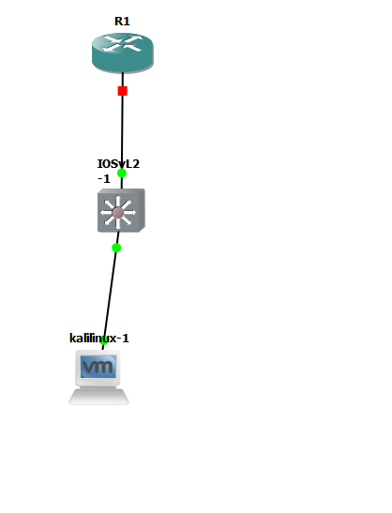
تهيئة المشروع في GNS3 | لابد من استخدام برنامج GNS3 وتستخدم الأجهزة التاليه: 1- روتر c7200 2- سويتش IOSvL2 3- kali linux

اعدادات روتر c7200
enable | الدخلول لوضع المستخدم
configure terminal | الدخل لوضع المدير
interface GigabitEthernet0/0 | المنفذ الموصل للسويتش
ip address 192.168.33.1 255.255.255.0 | لاضافة الايبي للروتر تاكد بانه مطابق للكالي لينكس
no shutdown | تشغيل المنفذ
exit | خروج
ping 192.168.33.1 | اختبر الاتصال من كالي
show ip interface brief | داخل الروتر للتحقق من الايبي اذا ظهر الايبي معناه كل شي تمام
R1# copy running-config startup-config | هذا الامر لحفظ الاعدادات في ملف اسمه startup-config
show startup-config | يعرض الاعدادات الي حفظتها
show running-config | وهذا لتشغيل الاعدادات التي حفظتها
اعدادات السويتش
configure terminal | الدخول لوضع المدير
interface Vlan1 | الدخول للفالن 1
ip address 192.168.33.1 255.255.255.0 | اعطى ايبي للفلن تاكد نفس الايبي للكالي
no shutdown | تشغيل المنفذ
exit | خروج
ping 192.168.33.1 | اختبر الاتصال من كالي
R1# copy running-config startup-fahad | هذا الامر لحفظ الاعدادات في ملف اسمه startup-config
show startup-config | يعرض الاعدادات الي حفظتها
show running-config | وهذا لتشغيل الاعدادات التي حفظتها
طريقة تشغيل Yersinia
sudo yersinia -I | بعد التثبيت تشغيل الواجهة النصيه الواجهة الرسومية فيها مشاكل
h | بعد التشغيل اضغط حرف الايتش للمساعده بتظهر لك قائمة الأوامر
شرح الأوامر
h | يعرض شاشة المساعدة التي تحتوي على جميع الأوامر المتاحة داخل Yersinia
x | ينفذ الهجمة المختارة على البروتوكول الحالي مثل STP أو CDP أو DHCP
i | يسمح لك بتعديل أو اختيار واجهة الشبكة المستخدمة في الهجوم (مثل eth0)
ENTER | يعرض معلومات تفصيلية عن العنصر أو الحزمة المحددة في القائمة
v | يعرض محتوى الحزمة بصيغة hex لتحليلها بشكل دقيق
d | يعيد إعدادات البروتوكول الحالي إلى القيم الافتراضية الأصلية
e | يسمح بتعديل الحقول داخل الحزمة يدويًا قبل إرسالها
f | يعرض قائمة الحزم التي تم التقاطها من الشبكة سابقًا
s | يحفظ الحزم الخاصة بالبروتوكول النشط فقط في ملف خارجي
m | يحفظ كل الحزم من جميع البروتوكولات التي تم التعامل معها
l | يلتقط حزمة من الشبكة ويستخدمها كنموذج لتوليد هجمة مشابهة
S | يفعّل أو يوقف انتحال عنوان MAC الخاص بالجهاز أثناء الهجوم
L | يعرض قائمة بكل الهجمات النشطة حاليًا في الخلفية
k | يوقف جميع الهجمات التي تم تشغيلها في الجلسة الحالية
c | يمسح إحصائيات البروتوكول الحالي ويعيد العدادات إلى الصفر
C | يمسح إحصائيات جميع البروتوكولات ويعيد كل العدادات إلى الصفر
g | ينقلك إلى شاشة بروتوكول آخر مثل CDP أو DHCP أو DTP
Ctrl-L | يعيد رسم الشاشة وينظف العرض في الواجهة التفاعلية
w | يحفظ إعدادات Yersinia الحالية في ملف تكوين لاستخدام لاحق
A | يعرض معلومات عن البرنامج مثل النسخة والمطورين
q | ينهي البرنامج ويغلق الواجهة التفاعلية بأمان
تنفيذ هجمة CDP
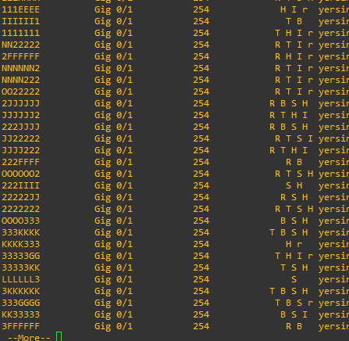
ثما اختر حرف g ثما اختر Cisco Discovery Protocol ثما اضغط x ثما اختر الرقم 1 | 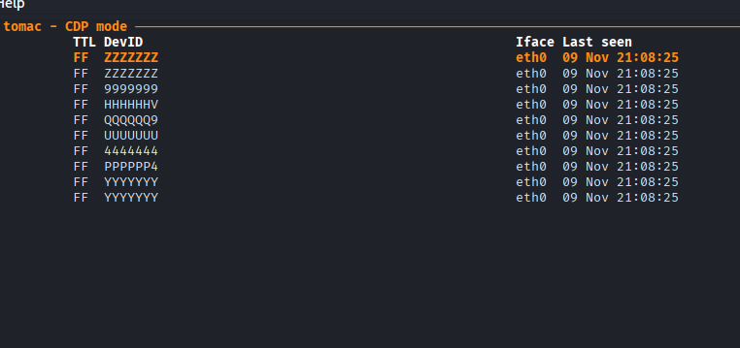 الحرف جي يعني تنفيذ هجمة CDP والرقم 1 يعني إغراق جدول CDP بعد ما تنفذ الهجمة بيظهر عندك حروف غريبة كثيره
show cdp neighbors | حط الامر ذا في السويتش وش هل هي نفس الحروف في كالي اذا نعم معناه نجحت الهجمة وهذه الهجمة تؤثر على موارد الجهاز يعني تخليه يشتغل بقوة

تنفيذ هجمة STP | المهمه السيطرة على منفذ الفالن بحيث يصبح كالي Root على المنفذ
sudo yersinia -I | شغل الواجهة
e | اختر حرف الاي حيزلك الى اخر الصفحه
Source MAC 0A:23:16:02:E8:E9 Destination MAC 01:80:C2:00:00:00 Id 0000 Ver 00 Type 00 Flags 00 RootId 0000.760F0E145A25 Pathcost 00000000 BridgeId 0000.E7CD90118D43 Port 8002 Age 0000 Max 0014 Hello 0002 Fwd 000F | غير الأرقام الي بلون الأحمر الى كلها اصفار ثما انتر
x | ثما اضغط حرف الايكس
4 | ثمار رقم اربعه لتنفيذ هجوم Claiming Root Role
show spanning-tree | حط الامر ذا في السويتش بتلقى بان الصورة هذه تغيرت
وهذه الصورة الثانيه بعد الهجمة
تنفيذ هجمة | تسمح بالوصول إلى شبكات VLAN إضافية غير الشبكة التي هو متصل بها أصلاً.
روتر Cisco 3725 124-15.T14 سويتش IOSvL2 كالي لينكس ويندوز | هذه الأدوات المهمة في المشروع
 | في روتر Cisco 3725 124-15.T14
enable write erase reload | هذا لكي تمسح الاعدادات القديمه مع إعادة التشغيل كمان تستخدمه في السويتش
enable configure terminal interface FastEthernet0/1 description Connected to Switch1 no shutdown exit end write memory | تهيئ الروتر فقط مدخل السويتش
enable configure terminal ! إنشاء VLAN 2 لـ Kali vlan 2 name Kali_VLAN exit ! إنشاء VLAN 3 لـ Windows vlan 3 name Windows_VLAN exit ! ربط Kali بمنفذ Gi0/1 default interface GigabitEthernet0/1 interface GigabitEthernet0/1 description Connected to Kali switchport mode access switchport access vlan 2 no shutdown exit ! ربط Windows بمنفذ Gi0/2 default interface GigabitEthernet0/2 interface GigabitEthernet0/2 description Connected to Windows switchport mode access switchport access vlan 3 no shutdown exit end write memory | سويتش IOSvL2 تهيئة السويت منفذ كالي و ويندوز
configure terminal default interface GigabitEthernet0/1 interface GigabitEthernet0/1 description Connected to Kali (DTP attack) no shutdown exit end write memory | تهيئة منفذ كالي للهجمة
show vlan brief | امر التحقق من السويتش
sudo yersinia -I | في كالي : نفذ الامر لتشغيل Yersinia
g | عرض قائمة الهجمات
DTP Dynamic Trunking Protocol | اختر هذه الهجمة
X | اضغط اكس
Send DTP packets

Tor
 | متصفح مخصص للمواقع المظلمه
التثبيت
apt-get install tor -y | اول شي تثبت الحزم على النظام
tor-browser-linux-x86_64-15.0.1.tar | وبعدين تنزل المظغوط وتفك الضغط
 | وبعدين بتلقى ملف ابيض شغله مباشره
الدخول للمواقع المظلمه
hiddenwiki url | في المتصفح اكتب هذه الجمله هيظهر لك كل المواقع المظلمه ولاكن هو مثل وينكد يعني بعض المواقع تغيرت الروابط حقتها

Proxychains
 | Proxychains هي أداة في لينكس (موجودة في كالي بشكل افتراضي) تسمح لك بتشغيل أي برنامج بحيث يمر اتصاله عبر سلسلة من البروكسيات (مثل Tor أو SOCKS أو HTTP). وظيفتها الأساسية هي إخفاء عنوان الـ IP الحقيقي وزيادة الخصوصية أو تجاوز القيود الجغرافية.
طريقة تشغيله
sudo nano /etc/proxychains4.conf | اول شي افتح ملف الاعدادات
# dynamic_chain | ابحث عن السطر هذا شيل الهاش # وهذا السطر يعني يتجاوز البروكسي المعطل
#strict_chain | وهذا السطر حط له هاش # والذي يعني الترتيب الصارم
[ProxyList] # add proxy here ... # meanwile # defaults set to "tor" socks4 127.0.0.1 9050 | [ProxyList] نوع البروكسي المستخدم (SOCKS4) عنوان الجهاز المحلي (localhost) المنفذ الذي سيحاول Proxychains الاتصال به اضف socks5 127.0.0.1 9050
sudo systemctl start tor@default | وهذا الامر يشغل الـtor
sudo systemctl status tor@default | وهذا للتحقق Bootstrapped 100% (done): Done
proxychains firefox | وهذا الامر يشغل proxychains مع المتصفح يصير الايبي حقك مخفي
[proxychains] Dynamic chain ... 127.0.0.1:9050 ... Ok | لازم تظهر كلمة اوكيه علشان تقدر

VPN
 | يعني اتصال خاص وفوائده: - 🔒 الأمان والتشفير: الـ VPN ينشئ قناة مشفرة بين جهازك والسيرفر، بحيث أي بيانات (تصفح، كلمات مرور، ملفات) تمر عبر الإنترنت تكون محمية من التجسس أو الاختراق. - 🌍 إخفاء الهوية والموقع: عند الاتصال بـ VPN، يظهر عنوان الـ IP الخاص بك وكأنك من موقع السيرفر، مو من موقعك الحقيقي. هذا يعطيك خصوصية ويخفي موقعك الفعلي. - 🚫 تجاوز القيود والحجب: إذا كان فيه مواقع أو خدمات محجوبة في بلدك أو شبكتك، الـ VPN يسمح لك بالوصول لها كأنك في بلد آخر. - 📡 الوصول الآمن للشبكات الداخلية: كثير شركات وجامعات تستخدم VPN حتى الموظفين أو الطلاب يقدروا يدخلوا على الشبكة الداخلية من خارج المؤسسة بشكل آمن. - 🛡 حماية على شبكات Wi-Fi العامة: إذا اتصلت بشبكة عامة (مثل مقهى أو مطار)، الـ VPN يمنع أي شخص على نفس الشبكة من التجسس على بياناتك.
طريقة الاعداد في كالي لينكس
sudo nano /etc/NetworkManager/NetworkManager.conf | تفتح هذا الملف
managed=false | ابحث عن هذا السطر وغيره الى managed=true
sudo systemctl restart NetworkManager | إعادة تشغيل الخدمة
sudo apt-get install network-manager-openvpn network-manager-pptp network-manager-vpnc network-manager-openconnect network-manager-gnome -y | تثبيت إضافات VPN الضرورية التي تشمل الاتي: | الأداة | متى تستخدمها | هل تحتاج تثبيتها يدويًا؟ | |---------------------|---------------------------------------------------|---------------------------| | **OpenVPN** | إذا تبغى VPN خاص بك أو تتصل بسيرفرات حديثة | نعم، تثبيت `openvpn` أو إضافة GNOME الخاصة به | | **PPTP** | قديم جدًا، غير آمن، نادرًا تحتاجه | غالبًا لا، إلا إذا عندك شبكة قديمة جدًا | | **Cisco VPN (vpnc)**| إذا شبكتك أو جامعتك تستخدم Cisco IPSec قديم | نعم، تثبيت `vpnc` + إضافة GNOME | | **OpenConnect** | إذا تحتاج تتصل بـ Cisco AnyConnect أو شبكات حديثة | نعم، تثبيت `openconnect` + إضافة GNOME | | **واجهة GNOME** | مجرد واجهة لإدارة الاتصالات | موجودة أصلًا في كالي، ما تحتاج تثبيت |
VPN Connections | روح في الديسك توب في كالي على الرمز حق الشبكة كلك يمكن واختر VPN Connections
Add a VPN connection | ثما اختر إضافة أي vpn تبيه

OpenVPN | هو بروتوكول مفتوح المصدر يُستخدم لإنشاء اتصال آمن ومشفّر عبر الإنترنت، ويُعتبر من أشهر تقنيات الـ VPN وأكثرها موثوقية
https://www.vpnbook.com | اول شي تروح على موقع
Username: vpnbook Password: 545ae57 | احفظ الاسم وكلمة السر
Server: Download UK68 Server OpenVPN Config Bundle | تنزل الملف ذا الخاص بالويب وتفك الضغط عنه
(root㉿DESKTOP-OMNBOBS)-[/home/kali/Desktop/vpnbook-openvpn-uk68] | وبعدين تروح الى داخل الملف وتفتح الطرفيه داخل الملف
 | بتلاحظ عندك اربع ملفات - vpnbook-uk68-tcp443.ovpn - يستخدم بروتوكول TCP على البورت 443 (نفس بورت HTTPS). - مفيد جدًا إذا كنت خلف جدار ناري أو شبكة مقيدة، لأنه يمر بسهولة مثل تصفح الإنترنت العادي. - vpnbook-uk68-tcp80.ovpn - يستخدم بروتوكول TCP على البورت 80 (بورت HTTP). - مشابه لفكرة 443، لكنه أقل أمانًا من حيث التخفي، لكنه قد يعمل في بعض الشبكات التي تسمح فقط بالـ HTTP. - vpnbook-uk68-udp25000.ovpn - يستخدم بروتوكول UDP على البورت 25000. - عادةً أسرع من TCP، مناسب للتصفح أو الألعاب، لكن قد يُحجب في بعض الشبكات. - vpnbook-uk68-udp53.ovpn - يستخدم بروتوكول UDP على البورت 53 (بورت DNS). - مفيد جدًا إذا الشبكة تسمح فقط بحركة DNS، فيكون وسيلة للتحايل على القيود.
sudo openvpn --config اسم_الملف.ovpn | وهذا الامر الي يشغل OpenVPN مع اختيار الملف حط الاسم وكلمة السر
Initialization Sequence Completed | واذا شفت هذه الجمله معناه اشتغل
sudo nano /etc/resolv.conf | ثما افتح الطرفيه ثانيه وادخل الامر ذا علشان نمنع تسرب dns علشان محد يعرف موقعك عن طريق dns
# Generated by NetworkManager nameserver 192.168.8.1 | هنا بتلاحظ بان اسم السيرفر هو الروتر حقك وهذا خطير
# Generated by NetworkManager #nameserver 192.168.8.1 | قفله
https://www.opendns.com/ | روح لهذا الموقع علشان تأخذ dns
### openvpn tun1 begin ### nameserver 213.186.33.99 nameserver 91.239.100.100 ### openvpn tun1 end ### # Generated by NetworkManager #nameserver 192.168.8.1 nameserver 208.67.220.220 nameserver 208.67.222.222 | خذ 2 dns وحطها في الملف وهذا شكل الملف النهائي احفظه
 | خلاص كذا
MAC عنوان الماك
 | عنوان MAC هو اختصار لـ Media Access Control Address، وهو معرف فريد يُعطى لكل بطاقة شبكة (Network Interface Card - NIC) أو جهاز قادر على الاتصال بالشبكات المحلية (LAN/Wi-Fi). التركيب: يتكون عادةً من 48 بت (6 بايت) ويُكتب بصيغة ستة أزواج من الأرقام/الحروف الست عشرية | 00:1A:2B:3C:4D:5E أو 00-1A-2B-3C-4D-5E

OUI (Organizationally Unique Identifier) | أول 3 بايت (24 بت) تُسمى- OUI – Organizationally Unique Identifier يحدد الشركة المصنعة لبطاقة الشبكة. كل شركة لها رقم مميز خاص بها مسجل لدى IEEE.
NIC Specific (Device Identifier) | آخر 3 بايت تُحدد الرقم التسلسلي للجهاز داخل الشركة رقم تسلسلي فريد يُعطى للجهاز داخل الشركة المصنعة. يضمن أن كل بطاقة شبكة لها عنوان مختلف حتى لو كانت من نفس الشركة.
 | لو عندك بطاقة شبكة من شركة Intel، الجزء الأول (OUI) يوضح أنها من Intel. الجزء الثاني يحدد البطاقة نفسها داخل ملايين البطاقات التي تنتجها الشركة. | ether 00:0c:29:02:1c:f9
ifconfig eth0 | لعرض عنوان الماك | ether 00:0c:29:02:1c:f9
طريقة تغيير العنوان عن طريق macchanger
macchanger -s eth0 | لعرض عنوان الماك
sudo ifconfig eth0 down | طفي النت اول شي
sudo macchanger -m 02:1A:2B:3C:4D:5E eth0 | وهذا الامر علشان تغيير الماك على الرقم الي تريد طبعا لازم عنوان الماك لايتطابق مع شركات المصنعه
sudo ifconfig eth0 up | وبعدين شغل المنفذ
sudo macchanger -r eth0 | هذا الامر يولد عنوان عشوائي مضمون انه ما يتطابق مع الشركات المصنعه
macchanger -l | لعرض عناوين كثيره اختار الي تريده

تغيير العنوان في كل مره تشغل الجهاز | في كل مرة تعيد تشغيل جهازك، سيتغير عنوان MAC تلقائيًا دون الحاجة لتغييره يدويًا
crontab -e | هذا يفتح ملف المهام المجدولة للمستخدم الحالي
1 | ثما اختر رقم 1 للدخول إلى وضع الإدراج (Insert mode)
@reboot macchanger -r eth0 | ثما حط الكود ذا في اسفل الصفحه
:wq | ثما حط نقطتين فوق بعض ثما wq علشان تخرج من المهام ثما انتر
macchanger -s eth0 | لاظهار عنوان الماك والا اعد التشغيل ونفذ الامر مره ثانيه
 | وخلاص
nslookup
 | أداة nslookup هي أداة سطر أوامر تُستخدم للاستعلام من خوادم DNS لمعرفة العلاقة بين أسماء النطاقات (Domains) وعناوين الـ IP. بمعنى آخر: إذا كتبت اسم موقع مثل www.example.com، فهي تُرجعه إلى عنوان IP، والعكس صحيح أيضًا

nmap
 | برنامج مفتوح المصدر يُستخدم لفحص الشبكات وتحليلها. الهدف الأساسي: اكتشاف الأجهزة المتصلة بالشبكة، معرفة المنافذ المفتوحة، وتحديد الخدمات وأنظمة التشغيل https://nmap.org/book وهذا الموقع الرسمي للاداة
الأوامر | تركيب أوامر Nmap أوامر Nmap عادةً تتكون من 3 أجزاء رئيسية: - الأداة نفسها (Nmap) - البداية دائمًا بكتابة nmap. - هذا يحدد أنك تستدعي برنامج الفحص. - الهدف (Target) - ممكن يكون: - اسم نطاق (Domain) مثل: scanme.nmap.org - عنوان IP مثل: 192.168.1.1 - أو حتى نطاق عناوين IP مثل: 192.168.1.0/24 - هذا الجزء يحدد الجهاز أو الشبكة اللي تريد فحصها. - الخيارات (Options / Flags) - هي اللي تحدد نوع الفحص أو مستوى التفاصيل. - أمثلة: - -p 80 → فحص منفذ محدد. - -sV → اكتشاف إصدار الخدمة. - -O → محاولة معرفة نظام التشغيل. - -vv → زيادة مستوى التفاصيل. - -A → فحص شامل (OS detection + version + script scan). - ممكن تجمع أكثر من خيار مع بعض حسب الحاجة
Nmap Network Scanning فحص الشبكة

Host Discovery (“Ping Scanning”)
nmap -sn 192.168.8.35 | هذا الأمر يستخدم خيار -sn لإجراء Ping Scan فقط. الهدف: التأكد من أن الجهاز بعنوان IP 192.168.8.35 موجود على الشبكة (Up) بدون فحص المنافذ | ┌──(root㉿DESKTOP-OMNBOBS)-[~] └─# nmap -sn 192.168.8.35 Starting Nmap 7.95 ( https://nmap.org ) at 2025-12-10 20:46 EST Nmap scan report for CT100 (192.168.8.35) Host is up (0.00049s latency). MAC Address: 08:00:27:4C:95:5B (PCS Systemtechnik/Oracle VirtualBox virtual NIC) Nmap done: 1 IP address (1 host up) scanned in 0.09 seconds
Ncat Reference Guide | وهي أداة مدمج مع nmap
nmap scanme.nmap.org -vv | الخيار -vv يعني زيادة مستوى التفاصيل (Very Verbose)، ويجعل Ncat يعرض رسائل إضافية ا لأداة تفحص المضيف باسمه تطلع كل شي عن الموقع مثل المنافذ المفتوحة (مثل 22/SSH أو 80/HTTP). الخدمات المرتبطة بها. وعادي حط الايبي مكانه كبر الصورة علشان تعرف اكثر | 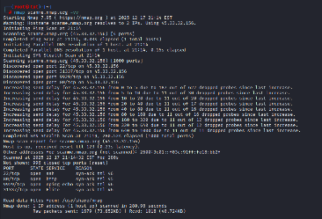
Nmap Output Formats/Grepable Output (-oG) | صيغة الإخراج القابل للبحث
nmap -oG - 192.168.45.1 | يكتب النتائج بصيغة نصية بسيطة | ┌──(root㉿tut)-[~] └─# nmap -oG - scanme.nmap.org # Nmap 7.95 scan initiated Thu Dec 18 07:13:29 2025 as: /usr/lib/nmap/nmap -oG - scanme.nmap.org Host: 45.33.32.156 (scanme.nmap.org) Status: Up Host: 45.33.32.156 (scanme.nmap.org) Ports: 22/open/tcp//ssh///, 80/open/tcp//http///, 9929/open/tcp//nping-echo///, 31337/open/tcp//Elite/// Ignored State: closed (996) # Nmap done at Thu Dec 18 07:15:31 2025 -- 1 IP address (1 host up) scanned in 122.29 seconds
nmap -oG - 192.168.45.1-255 > /home/FAHAD | يطلع لك فقط الأجهزة اللي شغالة فقط تقدر تظيف امر معاه nmap -oG - 192.168.45.1-255 > /home/FAHAD يعني ابحث في نطاق 192.168.45.1 الى 192.168.45.255 ثما احفظ الملف في home واصنع ملف اسمه FAHAD وفي المثال بلون الأحمر هذه المنافذ الشغاله الأول كالي والثاني كالي لينكس واذا تبي تبحث في ملف FAHAD استخدم الامر grep "open" /home/FAHAD هذا يطلع لك كل الأجهزة اللي عندها بورتات مفتوحة | GNU nano 8.7 FAHAD # Nmap 7.95 scan initiated Wed Dec 17 21:35:43 2025 as: /usr/lib/nmap/nmap -oG - 192.168.45.1-255 Host: 192.168.45.1 () Status: Up Host: 192.168.45.1 () Ports: 135/open/tcp//msrpc///, 139/open/tcp//netbios-ssn///, 445/open/tcp//microsoft-ds///, 2179/open/tcp//vmrdp///, 5357/open/tcp//wsdapi/// Ignored State: filtered (995) Host: 192.168.45.2 () Status: Up Host: 192.168.45.2 () Ports: Ignored State: closed (1000) Host: 192.168.45.4 () Status: Up Host: 192.168.45.4 () Ports: Ignored State: filtered (1000) Host: 192.168.45.3 () Status: Up Host: 192.168.45.3 () Ports: Ignored State: closed (1000) # Nmap done at Wed Dec 17 21:35:51 2025 -- 255 IP addresses (4 hosts up) scanned in 8.20 seconds
awk | ‎awk هي أداة/لغة برمجية صغيرة موجودة في أنظمة Unix/Linux. وظيفتها الأساسية: معالجة النصوص (Text Processing) بشكل سطري. تقرأ الملف أو المخرجات سطرًا سطرًا، وتقدر تقسم السطر إلى حقول (Fields) باستخدام محدد (Delimiter) مثل المسافة أو الفاصلة وهي تنفع مع اوامر . nmap -oG -
awk '/Host:/ {print $2}' FAHAD | وهنا مثال الملف يتكون من : Host: 192.168.45.1 () Status: Up Host: 192.168.45.1 () Ports: 135/open/tcp//msrpc///, 139/open/tcp//netbios-ssn///, 445/open/tcp//microsoft-ds///, 2179/open/tcp//vmrdp///, 5357/open/tcp//wsdapi/// Ignored State: filtered (995) Host: 192.168.45.2 () Status: Up Host: 192.168.45.2 () Ports: Ignored State: closed (1000) Host: 192.168.45.4 () Status: Up Host: 192.168.45.4 () Ports: Ignored State: filtered (1000) Host: 192.168.45.3 () Status: Up Host: 192.168.45.3 () Ports: Ignored State: closed (1000) | النتيجه: 192.168.45.1 192.168.45.1 192.168.45.2 192.168.45.2 192.168.45.4 192.168.45.4 192.168.45.3 192.168.45.3
NSE Scripts
 | وهذا علشان تكتب سيكريبتات داخل البرنامج يوجد سيكربتات جاهزة
تجهيز البيئة
Windows11 | 1) تفعيل سطح المكتب البعيد من الإعدادات اذهب إلى: الإعدادات → النظام → سطح المكتب البعيد ثم فعّل: سطح المكتب البعيد = تشغيل سيظهر لك مربع تأكيد، اضغط: تأكيد وإذا أردت تفعيل NLA: المطالبة باستخدام المصادقة على مستوى الشبكة (NLA) فعّله أو عطّله حسب رغبتك. 2) تفعيل RDP من الريجستري (للتأكد 100%) افتح PowerShell كمسؤول ونفّذ: Set-ItemProperty -Path "HKLM:\SYSTEM\CurrentControlSet\Control\Terminal Server" -Name fDenyTSConnections -Value 0 هذا يضمن أن ويندوز لا يمنع الاتصالات البعيدة. 3) تفعيل جلسة RDP‑Tcp نفسها (الأهم) هذه الخطوة كانت سبب المشكلة عندك سابقًا. نفّذ: Set-ItemProperty -Path "HKLM:\SYSTEM\CurrentControlSet\Control\Terminal Server\WinStations\RDP-Tcp" -Name fEnableWinStation -Value 1 Set-ItemProperty -Path "HKLM:\SYSTEM\CurrentControlSet\Control\Terminal Server\WinStations\RDP-Tcp" -Name UserAuthentication -Value 1 Set-ItemProperty -Path "HKLM:\SYSTEM\CurrentControlSet\Control\Terminal Server\WinStations\RDP-Tcp" -Name PortNumber -Value 3389 Set-ItemProperty -Path "HKLM:\SYSTEM\CurrentControlSet\Control\Terminal Server\WinStations\RDP-Tcp" -Name LanAdapter -Value0 4) السماح للمنفذ 3389 في جدار الحماية ويندوز عادة يفعّلها تلقائيًا، لكن للتأكد: Enable-NetFirewallRule -DisplayGroup "Remote Desktop" 5) إعادة تشغيل الجهاز إذا الخدمة رفضت إعادة التشغيل: shutdown /r /t 0 6) التأكد أن RDP يعمل فعليًا أ) تحقق من جلسة RDP‑Tcp: qwinsta يجب أن ترى: rdp-tcp Listen ب) تحقق من المنفذ: netstat -ano | findstr 3389 يجب أن ترى: TCP 0.0.0.0:3389 LISTENING
Kali Linux | ls /usr/share/nmap/scripts | grep firewall-bypass هنا نبي ناتكد هل السيكريبت firewall-bypass موجود اذا ظهر المخرجات firewall-bypass.nse معناه موجود

firewall-bypass | سكربت firewall-bypass.nse يحاول: - تجاوز جدار ناري (Firewall) أو فلترة بينك وبين الهدف - عن طريق استغلال سيرفر داخلي/خلفي خلف الجدار الناري - ويستخدم فكرة مرتبطة بـ IP ID sequence وبعض الخصائص في الـ TCP/IP - يحاول يحدد إذا كان فيه طريقة تخليك توصل لبورتات بلوكها الفايرول عن طريق “قناة غير مباشرة”
nmap --script firewall-bypass 192.168.x.x | هذا الأمر يستخدم سكربت Nmap اسمه firewall-bypass، وظيفته محاولة معرفة: - هل الجدار الناري على الهدف يسمح بمرور حزم معينة - هل يمكن تجاوز الفلترة (Firewall Filtering) - هل المنفذ المفتوح محمي أو مكشوف - كيف يتعامل الجدار الناري مع حزم ACK و SYN غير المتوقعة بمعنى آخر: الأمر يفحص سلوك الجدار الناري، وليس فقط فتح المنفذ | ✔ إذا ظهر: 3389/tcp open ms-wbt-server | firewall-bypass: | ACK packets allowed | SYN packets allowed هذا يعني: - الجدار الناري يسمح بالاتصال - الفلترة ضعيفة أو غير موجودة - المنفذ مفتوح بشكل كامل - يمكن تجاوز الجدار بسهولة ✔ إذا ظهر: | firewall-bypass: | No firewall detected هذا يعني: - لا يوجد جدار ناري يفلتر الحزم - أو الجدار يسمح بكل شيء - الهدف مكشوف بالكامل

airmon-ng
 | تحليل الشبكات اللاسلكية، التقاط الحزم، تنفيذ هجمات اختبارية، ثم محاولة استرجاع مفاتيح التشفير WEP و WPA/WPA2‑PSK.
طريقة تشغيله
VMware > VM > Removable Devices > Realtek 802.11n NIC > Show in Status Bar | روح على الفي ام وير واختر الفي ام ثما اختر الأجهزة القابلة للإزالة ثما اختر كرت الشبكة بلون الأحمر او أي كرت يشتغل كلاقط ثما اختر إظهار في شريط الحالة
scrcpy-win64-v3.3.3 | تنزل الملف ذا على الويندوز وتشغل البرنامج ولاكن قبل كل شي افتح تصحيح أخطاء اليو اس بي في خيارات المطور في الجوالل واشبك السلك حق الشاحن في الكمبيوتر ثما روح لداخل ملفات scrcpy-win64-v3.3.3 وافتح الطرفيه في داخل الملف
.\adb shell ip addr show wlan0 | نفذ هذا الامر في الطرفية وهذا بلون الاحمر الماك حق النت | 38: wlan0: <BROADCAST,MULTICAST,UP,LOWER_UP> mtu 1500 qdisc mq state UP group default qlen 3000 link/ether ba:8d:44:12:4d:64 brd ff:ff:ff:ff:ff:ff inet 192.168.8.3/24 brd 192.168.8.255 scope global wlan0 valid_lft forever preferred_lft forever
الأوامر

الأوامر التأكد
dpkg -l | grep aircrack | الامر ذا علشان تتاكد هل كل حزم airmon-ng موجوده | ──(root㉿tut)-[~] └─# dpkg -l | grep aircrack ii aircrack-ng 1:1.7+git20230807.4bf83f1a-2+b1 amd64 wireless WEP/WPA cracking utilities ii wifite 2.8.2-1 all Python script to automate wireless auditing using aircrack-ng tools
iw dev | هذا الأمر يُستخدم لعرض جميع واجهات الشبكة اللاسلكية وهيظهر عندك مخرجات ركز على اللون الاحمر لان التايب على وضعيت managed يعني المراقبه طبع بعد ماتشغل الامر airmon-ng start wlan0 | ┌──(fahad㉿tut)-[~] └─$ iw dev phy#2 Interface wlan0 ifindex 5 wdev 0x200000001 addr 00:7e:56:24:bb:e9 type managed txpower 0.00 dBm multicast TXQ:
airmon-ng أوامر
airmon-ng check kill | يقوم بإيقاف العمليات والخدمات التي قد تتداخل مع وضع المراقبة
airmon-ng start wlan0 | تفعيل وضع المراقبة
airmon-ng | للتاكد من واجهات اللاسلكي
airmon-ng check | فحص النظام والبحث عن العمليات (Processes) التي قد تتعارض مع وضع Monitor Mode
airmon-ng start wlan0 | تفعيل وضع المراقبة
airmon-ng stop wlan0 | تعطيل وضعيت المراقبة
أوامر airodump-ng | مخصّصة لالتقاط وتحليل البث اللاسلكي
airodump-ng <options> <interface> | الامر الأساسي شرح الامر : airodump-ng هذا هو البرنامج نفسه options هذه خيارات إضافية تضيفها حسب هدفك مثل w- name fail وهذه الاضافه تعني اصنع ملف وبعده الاسم حق الملف interface وهذا تحط اسم الشبكه التي من خلالها عمل الهجوم | اذا تريد كل الإضافات راجع الموقع : aircrack-ng.org
airodump-ng -c 11 wlan0 | هنا تثبيت القناه على 11

طريقة الاستخدام
airmon-ng check kill | اول شي توقف كل العمليات التي تتعارض مع airmon-ng
airmon-ng start wlan0 | تشغل الأداة airmon-ng
airodump-ng wlan0 | البحث عن أجهزة وبلون الأحمر هو اسم الشبكه التي تقوم بلبحث واذا تبي تعرف الشبكه التي تقوم بلبحث اكتب ip a وانظر لللون الأحمر | ┌──(root㉿tut)-[~] └─# ip a 1: lo: <LOOPBACK,UP,LOWER_UP> mtu 65536 qdisc noqueue state UNKNOWN group default qlen 1000 link/loopback 00:00:00:00:00:00 brd 00:00:00:00:00:00 inet 127.0.0.1/8 scope host lo valid_lft forever preferred_lft forever inet6 ::1/128 scope host noprefixroute valid_lft forever preferred_lft forever 2: eth0: <NO-CARRIER,BROADCAST,MULTICAST,UP> mtu 1500 qdisc fq_codel state DOWN group default qlen 1000 link/ether 00:0c:29:f9:23:30 brd ff:ff:ff:ff:ff:ff 9: wlan0: <BROADCAST,ALLMULTI,PROMISC,NOTRAILERS,UP,LOWER_UP> mtu 1500 qdisc noqueue state UNKNOWN group default qlen 1000 link/ieee802.11/radiotap 00:7e:56:24:bb:e9 brd ff:ff:ff:ff:ff:ff
BSSID PWR Beacons #Data, #/s CH MB ENC CIPHER AUTH ESSID C8:EA:F8:57:84:29 -87 6 0 0 11 360 WPA2 CCMP PSK Deeef C8:EA:F8:58:84:29 -89 5 0 0 11 360 WPA2 CCMP PSK 4G A2:89:B4:D8:8E:68 -69 9 0 0 5 360 WPA2 CCMP PSK fahad_5 BSSID STATION PWR Rate Lost Frames Notes Probes (not associated) BC:14:EF:AE:20:5E -80 0 - 1 0 1 (not associated) 4C:F5:DC:CD:C9:19 -74 0 - 1 27 26 fahad_5G (not associated) EC:C8:9C:FA:54:CB -80 0 - 1 60 11 fahad_5G (not associated) 54:D6:0D:C2:52:91 -66 0 - 1 101 39 fahad_5G (not associated) 78:F2:35:25:69:DA -78 0 - 1 5 15 fahad_5G | بعد تشغل الامر الي فوق بيظهر عندك معلومات الأجهزة الفاتحه الواي فاي الان ركز على القائمة BSSID حتلقى تحتها ارقام مثل C8:EA:F8:57:84:29 وهنا نختار الماك الذي نريده وابعد عن not associated وركز كما على ch القناة
airodump-ng --bssid A2:89:B4:D8:8E:68 -c 5 -w fahad wlan0 | الأمر الرئيسي: airodump-ng استهداف نقطة وصول معينة الي هو عنوان الماك الخيار -c 5 يعني استخدم القناة 5 الخيار -w fahad يعني يحفظ الحزم التي يلتقطها في ملفات داخل المجلد الحالي باسم fahad او يبدا باسم fahad الجزء الأخير: wlan0 وهذا اسم الشبكة اللون الاخضر الماك حق الروتر و الاحمر الماك حق الجهاز المتصل بروتر الاخضر | مخرجات الامر: BSSID STATION PWR Rate Lost Frames Notes Probes 5C:4D:BF:9A:87:E0 D2:00:A1:07:16:CB -48 1e- 1e 598 490 EAPOL
aireplay-ng --deauth 10 -a A2:89:B4:D8:8E:68 -c BA:8D:44:12:4D:64 wlan0 | افتح نافذة جديدة ونفّذ deauth على العميل يعني الهجوم على الجوال علشان يفصل من الشبكة ويرجع يشبك بلون الأحمر رقم الماك حق الجوال لاكن تاكد انه مافي شبكه ثانيه يقدر الجوال يتصل فيها علشان لايفصل من الشبكه الي عليها الهجوم ثما يشبك بشبكه اخرى طبعا الأفضل انت تسوي نسيان ثما تشبك على الشبكه الأفضل والان راقب الشبكة في النافذه الاول حتى يظهر WPA handshake: A2:89:B4:D8:8E:68
ls | ثما وقف النافذتين عن العمل ونفذ الامر ذا يظهر معاك ملف اسمه fahad-01.cap هذا اهم ملف
wordlists | والان في برنامج اسمه wordlists في كالي شغله ثما اختر y وخذ مسار الملف rockyou.txt.gz الي فيه كلمات مرور جاهزه
aircrack-ng fahad-01.cap -w /usr/share/wordlists/rockyou.txt | ارجع للنافذه الأول ونفذ هذا الامر علشان يبدا يحاول يدخل كلامات المرور علشان يفك التشفير واذا لم يجدها لا سيتطيع فكها
 | خلاص
Aireplay-ng
 | مخصصه لقطع الاتصال بين الجهاز والروتر
الهجمات التي يمكن استخدامه بـAireplay-ng
Attack 0: Deauthentication | هجوم يعتمد على إرسال إطارات فصل (Deauth Frames) إلى جهاز أو نقطة وصول. يعني يخلي الجهاز يفصل من الشبكة
Attack 1: Fake authentication | محاولة تسجيل دخول وهمي إلى نقطة الوصول في شبكات WEP القديمة
Attack 2: Interactive packet replay | إعادة إرسال حزم يتم التقاطها بشكل تفاعلي
Attack 3: ARP request replay attack | إعادة إرسال حزم ARP في شبكات WEP
Attack 4: KoreK chopchop attack | هجوم قديم على WEP يعتمد على تعديل بايت واحد من الحزمة
Attack 5: Fragmentation attack | هجوم تجزئة على WEP.
Attack 6: Cafe-latte attack | هجوم على العميل وليس على نقطة الوصول
Attack 7: Client-oriented fragmentation attack | نسخة مطوّرة من هجوم التجزئة ولكن موجهة للعميل
Attack 8: WPA Migration Mode | اختبار خاص بالشبكات التي تدعم WPA + WEP معًا
Attack 9: Injection test | اختبار قدرة بطاقة الشبكة على حقن الحزم.
الأوامر الخاصه بهجمة Deauthentication
aireplay-ng -0 1 -a 00:14:6C:7E:40:80 -c 00:0F:B5:34:30:30 ath0 | aireplay-ng وهذا هو الامر الأساسي -0 يعني نوع الهجمة ارجع للسطر 218 1 عدد مجموعات الهجمات و الأفضل تحط صفر علشان مايوقف -a عنوان الماك حق الروتر -c عنوان MAC لجهاز معيّن متصل بروتر ath0 اسم اللاقط في جهازك

Crunch
 | البرنامج يستخدم لتوليد كلامات مرور الاسم الكامل crunch - wordlist generator
الأوامر
sudo apt install crunch | لتثبيت الأداء
man crunch | يطلع كل أوامر crunch
crunch <min> <max> [charset] [options] | وهذه طريقة بناء الامر minأقل طول للكلمة. مثال: 4 يعني أقل كلمة = 4 أحرف max أكبر طول للكلمة. مثال: 8 يعني أكبر كلمة = 8 أحرف charset (اختياري) مجموعة الأحرف التي تريد استخدامها. مثال: abc123 أو 0123456789 أو abcdefghijklmnopqrstuvwxyz إذا لم تضع charset، Crunch يستخدم الـ charset الافتراضي. | crunch 8 8 0123456789 -o pins.txt
options
"-o" | هذا الخيار علشان يحفظ الكلمات في ملف | crunch 3 3 abc123 -o short.txt

طريقة عمل Crunch
crunch 3 3 abc123 -o short.txt | الـ crunch هو الامر الأساسي 3 3 - الأولى (3) = أقل طول للكلمة (min length) - الثانية (3) = أكبر طول للكلمة (max length) وabc123 تعني حروف وأرقام وكلما اضفت ارقام وحروف اكثر زاد عدد كلمات المرور -o فهي تعني احفظ الكلمات في ملف اسمه short.txt
crunch 8 8 0123456789 | aircrack-ng -w - capture.cap | وهذا الامر يقوم برنامج crunch بصناعة كلمات مرور اكبر شي 8 واصغر شي 8 ثما يمرر كلمات المرور التي صنعها الى برنامج airmon-ng مباشره والرمز -w- يعني يا برنامج airmon-ng اقرا المدخلات التي جتك من برنامج ام ملف capture.cap فهو خاص باداة airmon-ng راجع السطر 210
تنفيذ هجمة باستخدام airmon-ng مع Crunch
crunch 9 9 123456fa | aircrack-ng -w - scan-03.cap -e fahad | crunch 9 9 هنا نطلب كلمات مرور اقل طول للكلمة هو 9 واكبر شي 9 123456fa هنا نقول كلمت المرور تتكون من ارقا م من 1 الى 6 وحروف الاف و الايه علشان ما يولد اكثر من هل الحرفين |معناه أرسلها للامر airmon-ng aircrack-ng -w - scan-03.cap -e fahad وهنا يقول ابحث عن كلمات المرور المطاقه للملفscan-03.cap من الشبكة fahad
 | وخلاص
reaver
 | Reaver هو برنامج مفتوح المصدر وظيفته اختبار أمان ميزة WPS الموجودة في بعض أجهزة الراوتر. WPS هو اختصار لـ Wi‑Fi Protected Setup، وهي ميزة قديمة هدفها تسهيل توصيل الأجهزة بالشبكة باستخدام PIN بدل كلمة المرور
الأوامر
ip link set wlan0 down | هنا امر إطفاء كرت الشبكه | لازم تنفذ هذه الأوامر قبل البد في اختبار الاختراق
iwconfig wlan0 mode monitor | وهنا تغيير وضع كرت الشبكه من لاقط شبكه الى مراقبة
ip link set wlan0 up | وأخيرا تشغيل الاقط
airmon-ng start wlan0 | لتشغيل وضع المراقبة قبل تشغيل reaver

أوامر reaver
reaver -i | عرض جميع نقاط الوصول يعني يعرض كل الشبكات حتى لو كانت WPS غير مفعّلة.
" -b " | يعرض فقط نقطة الوصول التي تحمل MAC معين. | reaver -i wlan0 -b 5C:4D:BF:9A:87:E0
" -vv " | يعطي معلومات أكثر أثناء التشغيل. | reaver -i wlan0 -b 5C:4D:BF:9A:87:E0 -c 6 -vv -f
" -c " | تحديد قناة معينة | reaver -i wlan0 -b 5C:4D:BF:9A:87:E0 -c 6 -vv -f

طريقة عمل reaver
airmon-ng start wlan0 | اول شي تشغل وضعيت المراقبة
wash -i | تشغيل المسح عن الشبكات

SSL Stripping و ARP Spoofing
 | ARP Spoofing ربط عنوان IP بعنوان MAC الحقيقي داخل الشبكة المحلية يعني لو جهازك يريد يرسل بيانات لـ IP معيّن، يسأل الشبكة: "من صاحب هذا الـ IP؟ أعطني الـ MAC الخاص به." الجهاز الحقيقي يرد، ويتم تخزين العلاقة الـ SSL Stripping يقوم بتحويل الموقع من https الى http
SSL Stripping | للأسف الأداة قديمة ولا يمكن اتعمل ابدا مع المتصفحات الجديده لذالك نستخدم ettercap البيئة : 1-Ubuntu Server وتثبت عليه DVWA(موقع مخصص للاختراق) 2- ويندوز 3- كالي 4-ميكروتك
تهيئة Ubuntu Server
DVWA | على Ubuntu Server تثبت DVWA الطريقة على النت
sudo nano /etc/apache2/sites-available/000-default.conf | هنا ملف التكوين حق الاباتشي تمسح كل شي وتحط الكود على اليسار علشان اذا اشتغل يتحول الى المسار /var/www/html/DVWA الي فيه DVWA وتحفظ الملف وتخرج | <VirtualHost *:80> ServerName 192.168.42.133 ServerAdmin webmaster@localhost DocumentRoot /var/www/html/DVWA <Directory /var/www/html/DVWA> Options Indexes FollowSymLinks AllowOverride All Require all granted </Directory> ErrorLog ${APACHE_LOG_DIR}/error.log CustomLog ${APACHE_LOG_DIR}/access.log combined </VirtualHost>
HTTPS | واضيف HTTPS محلي ابحث في النت عن الطريقة
كالي
nano /proc/sys/net/ipv4/ip_forward | وهنا تتاكد هل القيمه تغيرت من 0 الى 1
route -n | لمعرفة عنوان بوابة التوجيه الخاص بنا ابحث في العمود Destination | Destination Gateway Genmask Flags Metric Ref Use Iface 0.0.0.0 192.168.42.128 0.0.0.0 UG 100 0 0 eth0 0.0.0.0 192.168.163.130 0.0.0.0 UG 1002 0 0 eth0 192.168.42.0 0.0.0.0 255.255.255.0 U 100 0 0 eth0 192.168.163.0 0.0.0.0 255.255.255.0 U 1002 0 0 eth0
nmap -sS -O 192.168.42.0/24 | فحص الشبكة كاملة مع اكتشاف الأجهزة مع محاولة تحديد نظام التشغيل

sudo apt install gedit | برنامج محرر نصوص GUI (واجهة رسومية)
sudo gedit /var/www/html/index.html
sudo service apache2 start | تشغيل السيرفر
sudo gedit /etc/ettercap/etter.conf | ادخل على ذا الملف وشيل علامة# الا واحدة الي بلون الأحمر | privs] ec_uid = 0 # nobody is the default ec_gid = 0 # nobody is the default ===================================== #--------------- # Linux #--------------- الى #--------------- # Mac Os X #--------------- ماعدا # pendant
sudo gedit /etc/ettercap/etter.dns | فقط تحط الايبي وليس روابط | dvwa.test A 192.168.42.133 *.dvwa.test A 192.168.42.133
sudo ettercap -T -q -i eth0 -M arp:remote /192.168.42.129// /192.168.42.133// -P dns_spoof | وهذا الامر لبد المراقبة 192.168.42.129الضحية 192.168.42.133 السيفر ابنتو
 | ثم ادخل على السيفر dvwa.test وادخل اختبار الباسورد Brute Force
 | وخلاص

squid3
 | أداة بروكسي مخصصه لفلترت http وأيضا تمنع بعض المواقع
الاعدادات
apt-get install squid3 -y | وهذا امر التنزيل على كالي
apt-get -y install imagemagick ghostscript jp2a | وهنا امر لتنزيل 3 حزم 1- ImageMagick معالجة الصور من سطر الأوامر 2-Ghostscript محرك لمعالجة ملفات PDF و PostScript 3-jp2a أداة لتحويل الصور إلى ASCII Art داخل التيرمنال

Linux
الامر | تخصصه | مثال
man cd | وضع كلمة man وبعده امر هذا يعرض كل DESCRIPTIONحق الامر المدخل وكلمة DESCRIPTION مثل الميثد حق الفونكشن
رموز الملفات في الترمند
 | الرموز ترمز الى صلاحيات الملفات وكل ملف له 3 مجموعة المجموعه الأول وتتكون من اربع خانات الخانه الاول نوع الفايل هل هو دليل ولا لينك تخص الي سوى الملف المجموعه الثانيه تتكون من 3 خانات صلاحيت الأشخاص الباقين هل يطلعون على الملف ويعدلون ولا وهم اليوزرات الموجودين في نفس الكمبيوتر المجموعه الثالثه تتكون من 3 خانات هم الأشخاص خارج الكمبيوتر يعني شخص من بره | drwxr-xr-x. 1 fahad fahad 8 يونيو 12 07:37 Downloads
وتعني قابل للكتابة w | رموز للملفات اذا كتبت ls في الترمند بتلاحظ هذه الرموز ولاكن لو جا قبل الحرف ماينس ( - ) هذا يعني غير قابل للقراءة او الكتابة
تعني قابل للقراءة r
قابل للتنفيذ x
d وهذا يعني ان الملف دليل
l وهذا يعني لينك
بلون الأخضر | ترمز الى ان الفايل متل بملف واحد فقط
بلون الأحمر | هو الشخص الي لهو الصلاحية على الملف يعني اليوزر الي صلح الملف
بلون الأزرق | يعني المستخدم ينتمي الى root ولا
الرقم 8 | يعني حجم الملف

معلومات النظام
# arch | عرض معمارية الجهاز (1)
# cal 2007 | عرض تقويم عام 2007
# cat /proc/cpuinfo | عرض معلومات المعالج
# cat /proc/interrupts | عرض طلبات المقاطعة من وحدات الادخال و الاخراج
# cat /proc/meminfo | تحقق من استخدام الذاكرة
# cat /proc/swaps | عرض ملفات الـ Swap
# cat /proc/version | عرض اصدار نواة النظام
# cat /proc/net/dev | عرض كروت(بطاقة) الشبكة و احصائيات حولها
# cat /proc/mounts | لرؤية الملفات الملحقة في النظام مثل ملفات الاسطوانة المرنة
# clock -w | احفظ تعديل التاريخ على الـ BIOS
# date | عرض تاريخ النظام
# date 041217002007.00 | اضبط التاريخ والوقت كالتالي – الشهر اليوم الساعه الدقيقه السنة.الثواني
# dmidecode -q | عرض مكونات النظام المادية (SMBIOS / DMI)
# hdparm -i /dev/hda | عرض خصائص قرص صلب
# hdparm -tT /dev/sda | يقوم بعمل اختبار قراءة من قرص صلب
# lspci -tv | عرض الاجهزة المتصلة بالكمبيوتر عن طريق منفذ الـ PCI
# lsusb -tv | عرض الاجهزة المتصلة بالكمبيوتر عن طريق منفذ الـ USB
# uname -m | عرض معمارية الجهاز
# uname -r | عرض اصدار نواة النظام المستخدمة
su | وهنا تختار اليوزر هل هو روت ولا العادي | root@DESKTOP-OMNBOBS:/home/fahad# su fahad
info | لعرض ملعلومات البرنامج | fahad@DESKTOP-OMNBOBS:~$ sudo dnf info nano

نظام الملفات
# cd /home | لدخول الى مجلد الـ home
# | وتعني بانك دخلت على الروت | root@DESKTOP-OMNBOBS:/home/fahad#
$ | ويعني بانك في اليوزر العادي | fahad@DESKTOP-OMNBOBS:~$
cd ~/ | وهذه العلامة زي الي كمل انت ياترمند | cd ~/Downloads والاساس كذا cd /home/fahad/Downloads
# cd .. | عودة الى المجلد السابق
# cd ../.. | الرجوع الى الخلف مجلدين
# cd | انتقل الى مجلد الـ home
# cd ~user1 | انتقل الى مجلد الـ home
# cd – | انتقل الى المجلد السابق
# cp | نسخ ملف اول شي تحط الامر وبعده مسافه مسار الملف الي تريد تنسخ منه وبعده مسافة ومسار الملف الي يونسخ اليه مع اسم جديد للملف الي انسخ | cp /home/fahad/Downloads/fahad_new/d.webp /home/fahad/Downloads/fahad_2/gg.webp
dir/* . | نسخ كل ملفات مجلد الى المجلد العمل (الحالي)
-a /tmp/dir1 . | نسخ مجلد الى مجلد العمل (الحالي)
-a dir1 dir2 | نسخ مجلد
file file1 | اعادة تسمية للملف الى ملف1
" -b "
" -f "
" -t "
" -T "
" -u "
" -x "
" -Z "
" -P "
" -p "
" -R " | نسخ محتوى الملف الى مللف اخر لاكن اذا الملف الي ينسخ اليه موموجود اصنع واحد | cp -R fahad nnff
" -r " | وهو نسخ محتوى ملف الى ملف جديد انت تسميه ولابد من المجلد الي ينسخ منه يكون فيه شي | cp -r fahad newFahad
" -s "
" -l "
" -i " | متخصص في نسخ الفايلات فقط | cp -i fahad.txt /home/fahad/newfahad2
" -H "
" -L "
" -n "
-v | وهذا يعني ارعرض عملية النسخ طبعا حرف v يعني مطول | cp -v /home/fahad/Downloads/fahad_new/d.webp /home/fahad/Downloads/fahad_2/gg.webp
# iconv -l | عرض قائمة التراميز (encodings) المعروفة
# iconv -f fromEncoding -t toEncoding inputFile > outputFile | تحويل ترميز الاحرف من نسق الى اخر
# find . -maxdepth 1 -name *.jpg -print -exec convert | دفعة بتغيير ملفات في الدليل الحالي وإرسالها إلى وجود دليل الصور المصغرة (يتطلب التحول من Imagemagick)
# ln -s file1 lnk1 | انشئ اختصار رمزي لملف او مجلد
# ln file1 lnk1 | انشئ اختصار مادي لملف او مجلد
ls -l | عرض الملفات بجميع معلوماتها | ls -l
# ls | عرض ملفات المجلد | ls -l
ls -lr /etc | عرض ملفات المجلد داخل مجلد | ls -lr /etc
# ls -F | عرض ملفات المجلد
# ls -l | عرض تفاصيل الملفات و المجلدات
# ls -a | عرض الملفات المخفية بترتيب ابجدي
# ls *[0-9]* | الملفات و المجلدات التي تتضمن على ارقام
# lstree | عرض الملفات و المجلدات في شجرة بداية من الجذر (2)

# mkdir | انشئ مجلد لايمكن حذفه الا عن طريق الروت | mkdir fahad
# mkdir -p /tmp/dir1/dir2 | إنشاء شجرة متداخلة من الأدلة
# mv dir1 new_dir | نقل الملف او أي شي بعد الكود تحط امس الملف وبعده المسار الي يروح فيه
mv -i | نقل الملف والتاكد بان الملف ليس موجود في المسار الي ارسلته له بامكانك تغيير حتى الاسم لاكن حرف I يرمز الى ان النظام ح يسالك موفق ولا لا | mv -i fahad.txt fahad2.txt
mv -f | ينقل الملف حتى ولو كان المسار المنقول له موجود نفس الملف فيحذف الملف ويحط الملف الي انسخ فوقه حتى ولو كان محمي
mv -n
mv -b
mv --version | لعرض الإصدار الي يعمل عليه mv
# pwd | عرض مسار المجلد العمل ( الحالي )
rm | يعني مسح | rm fahad2.txt
rm -i | يحذف الملف ولاكن الأول يسلك هل انت موافق | rm -i ff.txt
rm -r | احذف المجلد والي داخله أيضا | rm -r gg
# rm -f file1 | احذف الملف المسمى file1 | rm ggggggggggggggggggggg.txt
# rm -rf dir1 | حذف مجلد يدعى dir1 بجميع محتوياتة
# rm -rf dir1 dir2 | حذف مجلدين بجميع محتوياتهم
# touch -t 0712250000 file1 | تعديل التوقيت لملف او مجلد (سنة – شهر – يوم – ساعات – دقائق)
# tree | عرض الملفات و المجلدات في شجرة بداية من الجذر (1)
إيقاف تشغيل و إعادة تشغيل و تسجيل الخروج من النظام
# init 0 | إيقاف تشغيل النظام (2)
# logout | إنهاء الجلسة(حساب المستخدم الحالي)
# reboot | إعادة تشغيل الكمبيوتر (2)
# shutdown -h now | إيقاف تشغيل النظام (1)
# shutdown -h 16:30 & | ايقاف تشغيل النظام في وقت معين
# shutdown -c | إلغاء التوقيت الذي تم تحديده لإيقاف تشغيل النظام
# shutdown -r now | إعادة تشغيل الكمبيوتر (1)
# telinit 0 | إيقاف تشغيل النظام (3)

بحث عن ملف
# find / -name file1 | البحث عن ملف او مجلد داخل مجلد الـ root
# find / -user user1 | البحث عن ملفات او مجلدات تنتمي للمستخدم user1
# find /home/user1 -name \*.bin | البحث عن الملفات ذات الإمتداد .bin في المجلد /home/user1
# find /usr/bin -type f -atime +100 | البحث عن الملفات التنفيذية (binary) التي لم تستخدم منذ 100 يوم
# find /usr/bin -type f -mtime -10 | البحث في الملفات التي تم انشائها او تعديلها في 10 أيام الماضية
# find / -name *.rpm -exec chmod 755 ‘{}’ \; | البحث عن الملفات ذات الامتداد .rpm و تعديل صلاحياتها
# find / -xdev -name \*.rpm | البحث عن الملفات ذات الامتداد .rpm متجاهلاً الاقراص القابلة للازالة , مثل الاقراص الضوئية و الفلاش ديسك ..الخ
# locate \*.ps | ابحث عن ملف بالامتداد “ps.” ****
# whereis halt | عرض مسار ملف معين
which | عرض المسار الكامل لملف تنفيذي يعني الأوامر الي في الترمند تظهر ملفاتها التنفيذيه موقعها وين | which java

تركيب ملف النظام
# fuser -km /mnt/hda2 | إرغام عدم التعرف ( unmount ) على الأجهزة المشغولة
# mount /dev/hda2 /mnt/hda2 | ضم(وصل) القرص المدعو hda2على سبيل المثال في المجلد /mnt/hda2
# mount /dev/fd0 /mnt/floppy | التعرف على القرص المرن
# mount /dev/cdrom /mnt/cdrom | التعرف على قرص سي دي \ دي في دي
# mount /dev/hdc /mnt/cdrecorder | التعرف على cdrw\dvdrom
# mount /dev/hdb /mnt/cdrecorder | التعرف على ( cdrw \ dvdrom )
# mount -o loop file.iso /mnt/cdrom | التعرف على ملف او ملف ايزو iso
# mount -t vfat /dev/hda5 /mnt/hda5 | التعرف على نظام ملفات من نوع فات32 الخاص بويندوز
# mount /dev/sda1 /mnt/usbdisk | ضم قرص usbفلاش او قلم
# mount -t smbfs -o username=user,password=pass //WinClient/share /mnt/share | التعرف على شبكة مشاركة ويندوز
# umount /dev/hda2 | ازالة ضم (فصل) القرص المدعو hda2على سبيل المثال
# umount -n /mnt/hda2 | تشغيل ازالة الضم من غير كتابة الملف /etc/mtab مفيد عندما تكون الملفات للقراءة فقط او ان يكون القرص ممتلئ

مساحة القرص
# df -h | عرض قائمة الاقسام التي تم التعرف عليها من القرص الصلب
# dpkg-query -W -f=’${Installed-Size;10}t${Package}n’ | sort -k1,1n | عرض المساحة المستخدمة من قبل حزم deb , مرتبة حسب الحجم
# du -sh dir1 | تقدير المساحة التي يشغلها المجلد dir1
# du -sk * | sort -rn | عرض حجم الملفات و المجلدات مرتبة حسب الحجم
# ls -lSr |more | عرض حجم ملف ومجلدات وعرضهم بالحجم
# rpm -q -a –qf ‘%10{SIZE}t%{NAME}n’ | sort -k1,1n | عرض المساحة المستخدمة من قبل حزم rpm مرتبة حسب الحجم

المستخدمين و المجموعات group
 | لأمر group في لينكس يُستخدم لإدارة المجموعات (groups) على النظام. يمكن استخدامه لإنشاء مجموعات جديدة، عرض المجموعات الموجودة، أو إضافة مستخدمين إلى مجموعات
sudo groupdel [خيارات] group_name | طريقة البناء الرئيسية
groupadd | يستخدم لإنشاء مجموعة جديدة.
groupdel | يستخدم لحذف مجموعة موجودة.
groupmod | يستخدم لتعديل مجموعة موجودة.
usermod | يستخدم لتعديل معلومات المستخدم، بما في ذلك المجموعات.
getent | يستخدم لعرض معلومات عن مجموعة معينة أو عن جميع المجموعات.
newgrp | يستخدم لتغيير مجموعة المستخدم النشط إلى مجموعة معينة.
chgrp | يستخدم لتغيير مجموعة الملفات أو المجلدات.
vigr | تحرير ملف /etc/group باستخدام محرر نصوص مع حماية.
vipw | تحرير ملف /etc/passwd مع حماية.

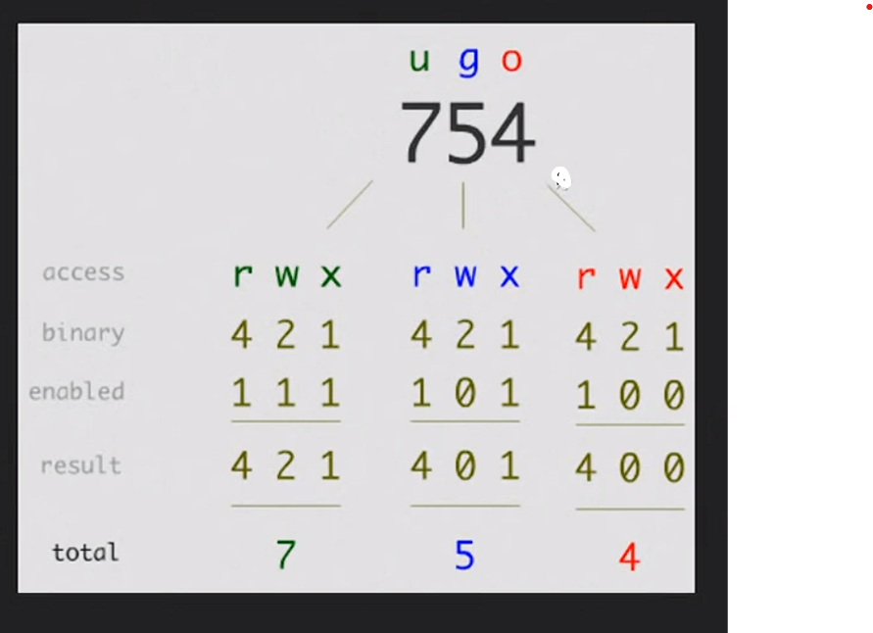
تصاريح الملفات
chmod | تغيير وضعيت تصاريح الملفات
'-R' | تطبيق تغيير الصلاحيه على كل الفاينلات الي تحمل نفس الاسم يعني يدور على اسم الفانلي حتى ولو كان منه كثير ويطبق الصلاحيه عليه
'-v' | سيعرض رسالة لكل ملف تتم معالجته. مع الإشارة إلى تغيير الإذن الذي تم إجراؤه.
'-C' | إنه يعمل مثل "-v" ولكنه في هذه الحالة يعرض فقط رسائل للملفات التي تم تغيير إذنها.
'-f' | يساعد في تجنب عرض رسائل الخطأ.
'-h' | قم بتغيير أذونات الروابط الرمزية بدلا من الملفات التي تشير إليها.
`+` | إضافة أذونات | chmod u+rwx f.txt
`-` | إزالة الأذونات | chmod u-rwx f.txt
`=` | تعيين الأذونات إلى القيم المحددة
r' | إذن القراءة
'W' | إذن الكتابة
"x" | إذن التنفيذ
# chmod ugo+rwx directory1 | تغيير التصاريح للقراءة (r), للكتابة (w) و (x) للدخول للمستخدم المالك (u) المجموعة (g) واخرون (o) | chmod ugo+rwx f.txt
# chmod go-rwx directory1 | ازالة تصاريح القراءة(r)والكتابة(w)و(x)الدخول الى مجموعة مستخدمين(g)وغيرها (o)لملف او مجلد ما | chmod ugo-r f.txt
u | مالك الي صنع الملف | chmod u+rwx f.txt
g | مجموعة الي هو المستخدمين للكمبيوتر
o | الاخرين الناس الي ترسلهم الملف
a | الكل (المالك ، المجموعات ، أخرى)
chown | لتغيير مالك الملف
"-c"
" -v " | يعطيك تقرير بعد تنفيذ الحاله علشان تتاكد انه نفذ | chown -v fahad f.txt وهذا التقرير يقول غير المالك لـ fahad ownership of 'f.txt' retained as fahad
"-f" | يغير الملك بلقوة ولايظهر لك أي خطاء
chown :group1 file1.txt | لتغييرملكية المجموعه | sudo chown :root f.txt
chown --reference=greek1 greek2 | نسخ ملكية ملف إلى آخر علشان يصيرون نفس الصلاحيه
chgrp | لتغيير قروب الملكيه في الفولدرات

صفات خاصه على الملف
# chattr +c file1 | إتاحة أن يكون هذا الملف (file1) قابل ل: ضغط/فك الضغط من قبل نواة kernel
# chattr +d file1 | يضمن أن البرنامج يتجاهل للملفاتDump عند الحفظ
# chattr +i file1 | جعل الملف غير قابل للتغيير أو الحذف أو تغيير الإسم إو الربط فكل هذا غير ممكن
# chattr +s file1 | السماح لملف بان يحذف بشكل آمن
# chattr +S file1
# chattr +u file1 | يسمح لك باستعادة محتوى ملف في حال تم إغلاقه
# lsattr | عرض الصلاحيات المخصصة
أرشفة و ضغط الملفات
# bunzip2 file1.bz2 | فك ضغط ملف يمسى file1.bz2
# bzip2 file1 | ضغط ملف يمسى file1
# gunzip file1.gz | فك الضغط عن ملف يدعى file1.gz
# gzip file1 | ضغط ملف يدعى file1
# gzip -9 file1 | ضغط الملف او المجلد بأقى درجة ممكنة
# rar a file1.rar test_file | انشاء ارشيف جديد من نوع رار rar باسم file1.rar
# rar a file1.rar file1 file2 dir1 | ضغط الملفات “file1″,”file2” و “dir1” في وقت واحد
# rar x file1.rar | فك الضغط عن ملفات rar
# tar -cvf archive.tar file1 | تكوين أرشيف غير مضغوط
# tar -cvf archive.tar file1 file2 dir1 | عمل ارشيف يحتوى على ‘file1’, ‘file2’ and ‘dir1
# tar -tf archive.tar | عرض محتوى ملف مضغوط ” أرشيف “
# tar -xvf archive.tar | فك تشفير تاربال
# tar -xvf archive.tar -C /tmp | فك ضغط أرشيف إلى ملف /tmp
# tar -cvfj archive.tar.bz2 dir1 | تكوين أرشيف مضغوط بنسق “bzip2”
# tar -xvfj archive.tar.bz2 | فك ضغط ارشيفtarبنسق bzip2
# tar -cvfz archive.tar.gz dir1 | تكوين أرشيف مضغوط إلى “gzip”
# tar -xvfz archive.tar.gz | فك ضغط ارشيف tarبنسق gzip
# unrar x file1.rar | فك الضغط عن ملفات rar
# unzip file1.zip | فك الضغط عن ملف من نوع zip
# zip file1.zip file1 | ضغط ملف إلى zip
# zip -r file1.zip file1 file2 dir1 | ضغط العديد من الملفات بامتدادzipوالمجلدات في الوقت نفسه

RPM أداة حزم

 | هي الأوامر والخيارات لإدارة الحزم على أنظمة Linux التي تعتمد على RPM.
rpm -i package-file.rpm | تثبيت حزمة RPM.
rpm -U package-file.rpm | تحديث حزمة RPM أو تثبيتها إذا لم تكن موجودة.
rpm -e package-name | إزالة حزمة RPM مثبتة.
rpm -q package-name | استعلام حول حزمة RPM مثبتة.
rpm -qi package-name | عرض معلومات حول حزمة RPM مثبتة.
rpm -ql package-name | عرض محتويات حزمة RPM مثبتة.
rpm -qlp package-file.rpm | عرض محتويات حزمة RPM قبل تثبيتها.
rpm -qf /path/to/file | البحث عن حزمة تحتوي على ملف معين.
rpm -qa | عرض جميع الحزم المثبتة.
rpm -qa --last | عرض سجل تثبيت الحزم الأحدث.
rpm -V package-name | التحقق من تكامل حزمة RPM وملفاتها.
rpm --checksig package-file.rpm | التحقق من توقيع حزمة RPM.
rpm -q package-name --info | عرض معلومات مفصلة حول حزمة RPM.
rpm -qa --queryformat '%{NAME}-%{VERSION}-%{RELEASE}\n' | عرض معلومات تنسيق مخصص للحزم المثبتة.
rpm -e --nodeps package-name | إزالة حزمة RPM مع تجاوز التحقق من الاعتماديات.
rpm -q --scripts package-name | عرض السكربتات المستخدمة في الحزمة (مثل %pre، %post، %preun، %postun).
rpm -K package-file.rpm | التحقق من سلامة الحزمة والتوقيع.
rpm -qa --changelog | عرض سجل التغييرات لجميع الحزم المثبتة.
rpm -q --requires package-name | عرض الاعتماديات المطلوبة لحزمة RPM.
rpm -q --provides package-name | عرض المتطلبات التي تقدمها حزمة RPM.
rpm -q --conflicts package-name | عرض الحزم التي تتعارض مع حزمة RPM.
rpm -q --obsoletes package-name | عرض الحزم التي تم استبدالها بواسطة حزمة RPM.
rpm -q --filesbypkg package-name | عرض الملفات التي أضافتها حزمة RPM.
rpm -q --info package-file.rpm | عرض معلومات حول حزمة RPM غير مثبتة.

DEB أداة حزم
# dpkg -i [package.deb] | تثبت او ترقية حزمة دبيان
# dpkg -r [package] | إزالة حزمة دبيان من النظام
# dpkg -l | عرض كل حزم دبيان المثبته على النظام
# dpkg -l | grep httpd | عرض جميع حزم دبيان التي تحتوي على الاسم “httpd”
# dpkg -s [package] | الحصول على معلومات عن حزمة معينة مثبتة على النظام
# dpkg -L [package] | عرض قائمة الملفات المقدمة بواسطة حزمة مثبتة على النظام
# dpkg –contents [package.deb] | عرض قائمة الملفات المقدمة بواسطة حزمة غير مثبتة على النظام
# dpkg -S /bin/ping | التحقق من ان الحزمة تنتمي الى الملف المعطى

APT اداة حزم
# apt-cache search [package] | يرجع لك قائمة الحزم الموجوده حسب الكلمة المكتوبة (لليحث عن حزم)
# apt-cdrom install [package] | تثبت او ترقية حزمة ديبيان من محرك الاقراص الضوئية (CD-ROM)
# apt-get install [package] | تثبيت او ترقية حزمة Debian
# apt-get update | تحديث قائمة الحزم
# apt-get upgrade | ترقية جميع الحزم المثبته
# apt-get remove [package] | إزالة حزمه دبيان من النظام
# apt-get check | فحص المستودعات
# apt-get clean | مسح الملفات المؤقته للحزم التي تم تحميلها
# pacman -S name | تثبيت الحزمة ‘name’ وكل إعتمادياتها
# pacman -R name | حذف الحزمة ‘name’وكل ملفاتها

مشاهدة محتويات الملف
# cat file1 | عرض محتويات ملف ابتدأ من الصف الأول
# head -2 file1 | شاهد السطرين الاولين من الملف
# less file1 | مشابه لامر “more” لكنه يسمح بالرجوع الى الخلف مثل ما يسمح بالتقدم الى الامام
# more file1 | لمشاهدة محتويات ملف طويل
# tac file1 | عرض محتويات ملف ابتدأ من اخر سطر
# tail -2 file1 | مشاهدة اخر سطرين من الملف
# tail -f /var/log/messages | شاهد حاليا ما الذي يتم إضافته على الملف

معالجة النصوص
# cat example.txt | awk ‘NR%2==1’ | ازالة كل الاسطر الزوجية من ملف example.txt
echo | طباعه | echo بسم الله الرحمن الرحيم
echo -e | لإزالة \ بين الملفات | echo -e fahad\ali\adf

# echo a b c | awk ‘{print $1}’ | عرض أول عمود من سطر معين
# echo a b c | awk ‘{print $1,$3}’ | عرض العمود الأول والثالث من سطر معين
# cat -n file1 | عدد الأسطر فيي ملف معين
# comm -1 file1 file2 | مقارنة محتويات الملفين بواسطة حذف الاسطر الوحيدة من الملف file1
# comm -2 file1 file2 | مقارنة محتويات الملفين بواسطة حذف الاسطر الوحيدة من الملف file2
# comm -3 file1 file2 | مقارنة محتويات الملفين بواسطة حذف الاسطر التي تظهر على كل الملفين
# diff file1 file2 | عرض الإختلاف ما بين ملفين
# grep Aug /var/log/messages | عرض كلمة AUG من ملف يدعى /var/log/messages
# grep ^Aug /var/log/messages | البحث عن كلمات تبدأ بحروف AUG من ملف يدعى /var/log/messages
# grep [0-9] /var/log/messages | اختيار الاسطر التي تحتوي ارقام من الملف’/var/log/messages’
# grep Aug -R /var/log/* | البحث عن الكلمة “Aug” في ملفات المجلد ‘/var/log’
# paste file1 file2 | دمج محتويات ملفين للأعمدة
# paste -d ‘+’ file1 file2 | تجميع(دمج) محتوى ملفين (file1 file2) في عمودين بحيث يكون فاصل بينهما علامة ‘+’
# sdiff file1 file2 | إيجاد الفرق بين ملفين (file1 file2) ودمج الفروقات بطريقة تفاعليه ك: “diff”
# sed ‘s/string1/string2/g’ example.txt | استبدال “string1” بـ “string2” في ملف example.txt
# sed ‘/^$/d’ example.txt | حذف كل الملفات الفارغة من ملف example.txt
# sed ‘/ *#/d; /^$/d’ example.txt | حذف التعليقات والأسطر الخالية من ملف example.txt
# sed -e ‘1d’ exampe.txt | إزالة السطر الأول من ملف example.txt
# sed -n ‘/string1/p’ | عرض الأسطر التي تحتوي على كلمة “string1”
# sed -e ‘s/ *$//’ example.txt | إزالة الحروف الخالية في نهاسة كل صف
# sed -e ‘s/string1//g’ example.txt | إزالة كلمة “string1” من نص
# sed -n ‘1,5p’ example.txt | طباعة من الصف الاول الى الصف الخامس من الملف example.txt
# sed -n ‘5p;5q’ example.txt | عرض السطر رقم 5 من ملف example.txt
# sed -e ‘s/00*/0/g’ example.txt | استبدال عدة أصفار بصفر واحد
# sort file1 file2 | رتب محتويات ملفين
# sort file1 file2 | uniq | رتب محتوى ملفين بحذف الأسطر المكررة(معادة)
# sort file1 file2 | uniq -u | فرز محتويات ملفين عن طريق عرض خط فريد فقط
# sort file1 file2 | uniq -d
# echo ‘word’ | tr ‘[:lower:]’ ‘[:upper:]’ | تحويل الحروف من حروف صغيرة إلى كبيرة

وضع المحارف و صيغة تحويل الملف
dos2unix filedos.txt fileunix.txt | يونكس إلى MSDOS من نصي ملف تحويل
recode ..HTML < page.txt > page.html | html إلى text صيغة من ملف تحويل
more | l- recode | إضهار كل ماهو متاح من نماذج التحويل
unix2dos fileunix.txt filedos.txt | MSDOS إلى يونكس من نص ملف تحويل

hostname اسم الجهاز
 | وهو اسم الجهاز الي يظهر في الترمند بعد اسم مجموعة الصلاحيات(root او عادي)
vi /etc/hostname | لتغيير الهوست نيم
hostname | اظهر اسم الجهاز
a
A
d
b
f
F
i | لاظهار الايبي حق الجهاز | hostname -i
I
s
V

إدارة خدمات النظام
systemctl
 | يعني يا أيها النظام افعل كذا وكذا
systemctl [command] [service] | [command] = الإجراء الذي نريد تنفيذه (بدء ، إيقاف ، تمكين ، تعطيل ، إلخ.) [service] = اسم الخدمة التي نريد تنفيذ الإجراء عليها.
" [command] = " | الخدمات
start | تشغيل
stop | إيقاف
enable
disable
status | لمعرفة الحاله
restart | لاعاده التشغيل
reload | إعادة التحميل
mask | إخفاء
unmask | كشف
set-default

الامر yum
 | وهو امر مخصص لادارة البرامج مثل التثبيت والتحديث والحذف
yum [options] [command] [package(s)] | طريقة البناء الرئيسيه
yum install package_name | تثبيت حزمة جديدة
yum remove package_name | إزالة حزمة مثبتة
yum update package_name | تحديث حزمة معينة
yum update | تحديث جميع الحزم
yum search search_term | البحث عن حزمة
yum info package_name | عرض معلومات حول حزمة معينة
yum list installed | عرض قائمة الحزم المثبتة
yum list available | عرض قائمة الحزم المتاحة
yum list updates | عرض قائمة الحزم القابلة للتحديث
yum clean all | تنظيف ذاكرة التخزين المؤقت
yum clean packages | تنظيف الحزم المؤقتة
yum clean metadata | تنظيف بيانات المستودعات
yum makecache | تحديث بيانات المستودعات
yum repolist | عرض معلومات حول المستودعات
yum repoinfo repository_id | عرض معلومات حول مستودع معين
yum-config-manager --add-repo repository_url | إضافة مستودع جديد
yum-config-manager --enable repository_id | تفعيل مستودع
yum-config-manager --disable repository_id | تعطيل مستودع
yum history | عرض تاريخ العمليات
yum history info transaction_id | عرض تفاصيل عملية معينة من السجل
yum reinstall package_name | إعادة تثبيت حزمة
yum groupinstall "Group Name" | تثبيت مجموعة من الحزم
yum groupremove "Group Name" | إزالة مجموعة من الحزم
yum groupinfo "Group Name" | عرض معلومات حول مجموعة حزم
yum grouplist | عرض قائمة المجموعات المتاحة
yum deplist package_name | عرض تفاصيل حول عملية تثبيت معينة
yum --noplugins | إيقاف تنفيذ أوامر yum بشكل مؤقت
yum --nogpgcheck install package_name | تجاوز التحقق من توقيع الحزم
yum update yum | تحديث إصدار yum نفسه
yum autoremove
yum check-update | التحقق من وجود تحديثات

الامر uname
 | لتعرف معلومات النظام
uname [OPTIONs] | طريقة البناء الرئيسية
[OPTIONs]
-a | يعرض جميع المعلومات المتاحة عن النظام.
-s | يعرض اسم النظام (System name)، مثل Linux.
-r | يعرض إصدار النواة (Kernel version).
-v | يعرض معلومات حول إصدار النواة، غالبًا ما تتضمن تفاصيل حول البناء.
-m | يعرض نوع المعمارية للنظام (Machine hardware name)، مثل x86_64.
-p | يعرض نوع المعالج (Processor type). قد لا يكون مدعومًا في بعض الأنظمة.
-i | يعرض معلومات حول النظام الخاص بالمعمارية (Hardware platform). قد لا يكون مدعومًا في بعض الأنظمة.
-o | يعرض نظام التشغيل (Operating system) المستخدم، مثل GNU/Linux.
امر الاتصال الشبكات nmcli
 | مخصص للاتصالات والشبكات
nmcli [OPTIONS] OBJECT { COMMAND | help } | بناء الجمله [OPTIONS]=خيارات إضافية تعدل سلوك nmcli. OBJECT= يحدد هدف العملية (على سبيل المثال ، الاتصال ، الجهاز ، إلخ). COMMAND= يحدد الإجراء الذي سيتم تنفيذه على الكائن المحدد.
OBJECT
nm | حالة مدير الشبكة
connection | مدير الشبكة
d[evice] | الأجهزة المدارة بواسطة NetworkManager.

COMMAND
show | يعني عرض
modify | للتعديل | مثال كامل nmcli connection modify <connection_name> <setting_name> <setting_value>
connection_name | اسم الاتصال الي تبي تعدله
setting_name | الإعداد المحدد المراد تعديله
setting_value | القيمة الجديدة للإعداد
status | تحقق
add type | إضافة اتصال جديد | مثال كامل nmcli connection add type <connection_type> ifname <interface_name> con-name <connection_name>
connection_type | يحدد نوع الاتصال هل هو ايثر نت او واي فاي
interface_name: | اسم الاتصال يعني الايثر نت له اسم
connection_name: | اسم الاعدادات الي سويتها يعني الاتصال الجديد الي سويته حط اسم له
-t, –terse
-p, –pretty
-m, –mode
-f, –fields
-e, –escape
-v, –version
-h, –help

cat الامر
 | ويعني عرض
cat [OPTION] [FILE] | وهذه طريق بناء الامر عرض [OPTION] : يمثل خيارات سطر الأوامر المختلفة. [FILE] : اسم الملف (الملفات) المراد معالجته | cat jayesh.txt
[OPTION]
" -n " | يقراء الورقه | cat -n file2
" > " | وهذا السهم يسمح لك بكتابت ماتريد ولاكن يمسح القديم | cat > file2
" > " | وأيضا للنسخ من ملف الى ملف | cat file1.txt file2.txt > merged_file.txt
" -s "
" >> "
" -E "
" -A "
" -- "
*.txt | عرض كل الملفات المنتهيه بـ txt

ssh الاتصال عن بعد
 | هي أداة تستخدم للاتصال البعيد
ssh [username]@[hostname or IP address] | بناء الاتصال الأساسي
vi /etc/ssh/sshd_config | لتغيير اعدادات الـ ssh مثال : #PermitRootLogin prohibit-password وهذه تعني ممنوع الدول الى port غيرها الى yes وابعد علامة المربع
sudo apt install openssh-client openssh-server | تثبيت ssh للعميل والرسيفر
sudo systemctl start sshd | لتشغيل ssh
sudo systemctl enable sshd | لتشغيل ssh اول مايشتغل الجهاز
ssh 192.168.8.155 | تحطها في الترمند حق لينكس لاكن الويندوز لها برنامج putty
exit | للخروج من الاتصال ssh
ssh fahad@192.168.8.155 | للدخول على النظام بيوزر معين
-1 | يفرض ssh على استخدام بروتوكول SSH-1 فقط.
-2 | يفرض ssh على استخدام بروتوكول SSH-2 فقط.
-4 | يسمح بعناوين IPv4 فقط
-6 | يسمح بعناوين IPv6 فقط
"-A" | تمكين إعادة توجيه اتصال وكيل المصادقة.
" -a "
" -C "
" -c "
" -f "
" -g -L "
" -n "
" -p 2222"
" -q "
" -V "
" -v "
" -X "
" "
" "
" "
firewall جدار الحماية

firewalld | ثبت جدار الحماية أولا
sudo systemctl status firewalld | للاستعلام عن حالة جدار الحماية
sudo firewall-cmd --zone=public --add- services=ssh --permanent
sudo firewall-cmd | هذا الامر الرئيسي لفتح جدار الحماية
" --zone=public " | منطقة الشبكة التي ترغب في تطبيق القواعد عليها مثل جعل البورت 8080 وغيرها مناطق الشبكات مثل : public و home وwork وinternal وexternal وdmz | └─$ sudo firewall-cmd --zone=public --add-port=8080/tcp --permanent
" --add-services=ssh " | القواعد التي تفرضها على الشبكة مثل البورت السماح بحركة المرور الواردة على منفذ 8080 | └─$ sudo firewall-cmd --zone=public --add-port=8080/tcp --permanent
 | مثال على ip وهذا حظر للـ ip | sudo firewall-cmd --zone=public --add-rich='rule family="ipv4" source address="192.168.52.1" reject'
 |  | sudo firewall-cmd --zone=public --add-rich='rule family="ipv4" source address="192.168.52.1" reject'

sudo firewall-cmd --reload | وبعد الانتهاء من أي تعديل سوي له إعادة تحميل

تكوين جدار الحماية

sudo apt-get install gufw | هذه واجهة رسوميات مخصصه لـ iptables واذا تبي تشغل الواجهة اكتب gufw فقط
sudo dnf install iptables | وهذه حزمة تشتغل مثل مضادات الفيروس نزلها
sudo iptables [option] CHAIN-rule [-j target] | بناء الجمله الأساسية للحزمه
[option] | خيارات متعددة يمكن استخدامها لتحديد سلوك جدار الحماية مثل إضافة قواعد، حذفها، عرضها، إلخ
-C
-D | لحذف قاعده معينه
-A | إضافة قاعده جديده
-I
-L | لعرض السلاسل الموجوده | sudo iptables -L
-v
-X
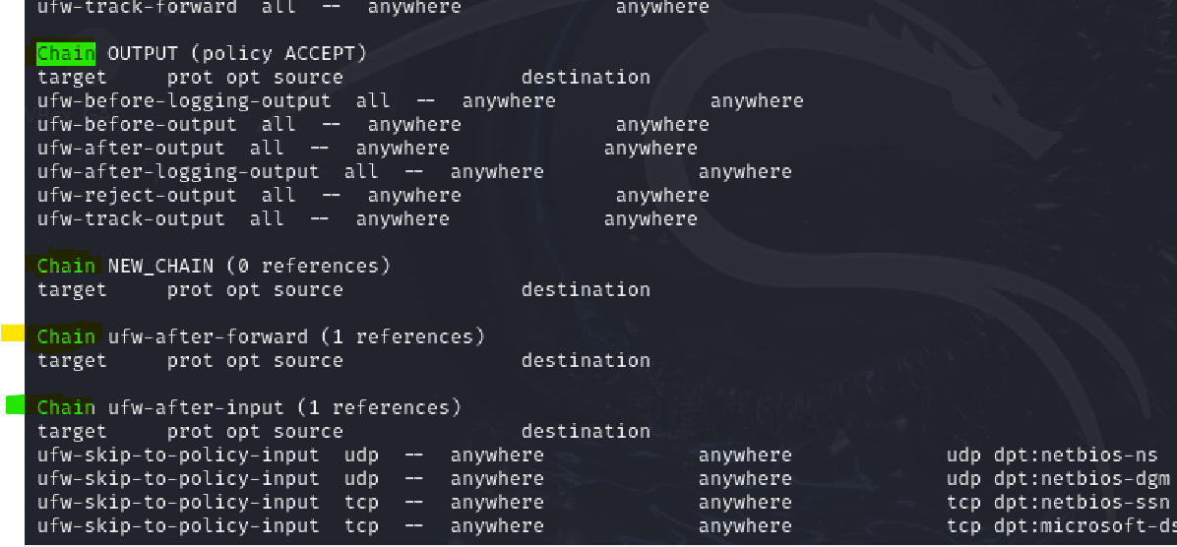
-p
-N | لاضافة سلسله جديده وهذه الاشكال الي بلون الاخظر السلسلة والي تحتها القواعد Chain وتعني سلسلة وبعده اسم السلسه target وتعني الهدف source وتعني المصدر destination الوجهة
-j
-F | لحذف كل القواعد
-s
CHAIN-rule | تحديد سلسلة (CHAIN) وقاعدة (rule) لتطبيق الإجراء عليها. السلاسل تحدد مرحلة المعالجة التي يجب تطبيق القاعدة فيها.

[-j target] | الهدف (target) الذي يتم تطبيق القاعدة عليه. يحدد ما يجب فعله بالحزمة التي تتطابق مع القاعدة، مثل السماح (ACCEPT)، الرفض (DROP)، إلخ.

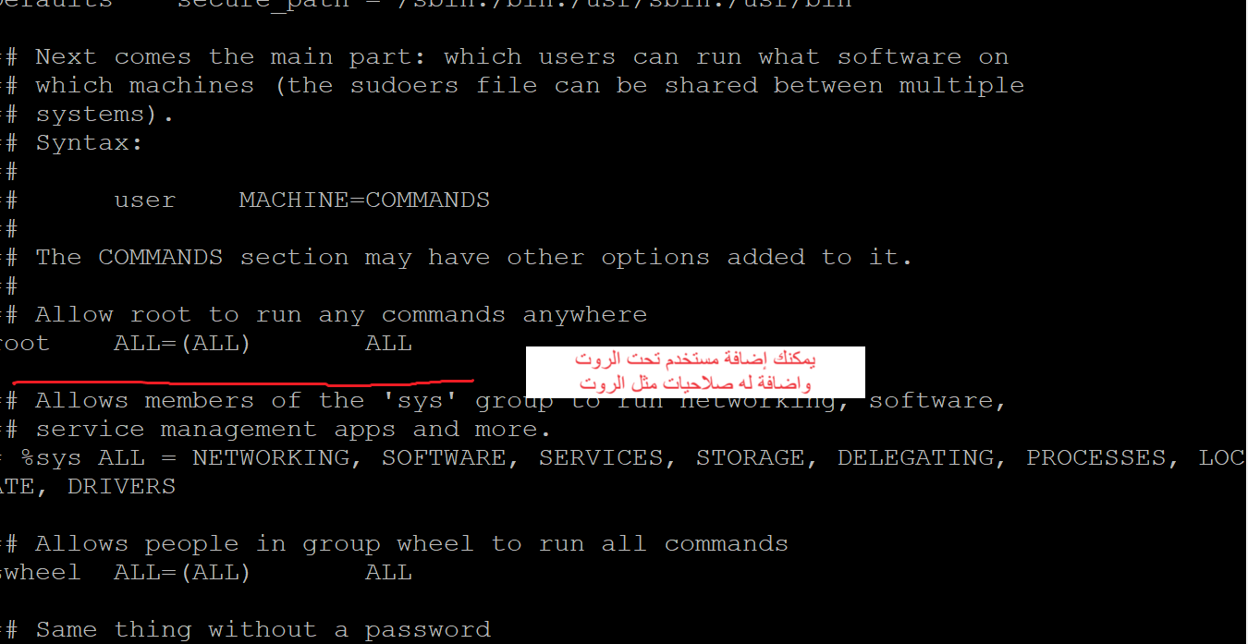
Users المتخدمون
الامر useradd إضافة مستخدم
 | إضافة مستخدم جديد
/etc/sudoers | للوصول الى ملف المستخدمين
useradd [options] [User_name] | طريق البناء لابد الدخول على الروت لكي تضيف

" -d " | إضافة مستخدم عن طريق تحديد مسار الدليل الرئيسي للمستخدم الجديد يعني يكون له ملف خاص
" -u " | لانشاء مستخدم مع UID محدد يعني رقم خاص فيه واذا تبي تعرف UID حق أي مستخدم اكتبب id
" -M " | إنشاء مستخدم بدون دليل رئيسي
" -e " | إنشاء مستخدم بتاريخ انتهاء الصلاحية
" -c " | إنشاء مستخدم بتعليق | sudo useradd -c "خطييررررررررر" ali
" -s " | مستخدم مع تغيير غلاف تسجيل الدخول
" -p " | تعيين كلمة مرور غير مشفرة للمستخدم الجديد

passwd إضافة كلمة مرور للمستخدم
/etc/passwd | موقع ملف المستخدمين
passwd [options] [username] | وهذه طريقة البناء الرئيسية
[options]
-d, –delete
-e, –expire
-h, –help
-i, –inactive
-k, –keep-tokens
"-l " | يقفل الحساب بشكل كامل
-n, –mindays
-q, –quiet
-r, –repository
-R, –root
-S, –status
-a, –all
-u, –unlock
-w, –warndays
-x, –maxdays
passwd | وهذه الكلمة علشان تغيير الباسورد
passwd user1 | اذا تبي تغير باسورد لمستخدم ثاني
sudo passwd root | لتغيير باسورد الروت

wget الأداة
 | مخصصه لتنزيل الملفات من الويب

wget [option] [URL] | طريقة البناء الرئيسية
option
$ wget -v | لمعرفة الإصدار | $ wget -v
-h / –help | اطبع رسالة تعليمات تعرض جميع خيارات سطر الأوامر المتوفرة ل Wget. | $ wget -h [URL]
-o logfile |  | $ wget -o logfile [URL]
-b / –background |  | $ wget -b [URL]
-a |  | $ wget -a logfile [URL]
-i |  | $ wget -i inputfile<br>$ wget -i inputfile [URL]
-t number / –tries=number |  | $ wget -t number [URL]
-c |  | $ wget -c [URL]
-w |  | $ wget -w number_in_seconds [URL]
-r |  | $ wget -r [URL]

الأداة htop
 | أداة قوية ومرنة لمراقبة النظام
htop | تشغيل أداة htop لعرض واجهة المراقبة التفاعلية.
F1 | عرض معلومات المساعدة حول الأوامر والواجهة.
F2 | الدخول إلى قائمة الإعدادات لتخصيص واجهة htop.
F3 | البحث عن عملية معينة بناءً على اسمها أو PID.
F4 | تصفية قائمة العمليات لعرض العمليات التي تطابق نمط معين.
F5 | عرض العمليات في شكل شجري لعرض العلاقات بين العمليات.
F6 | تغيير طريقة الفرز للعمليات بناءً على معايير مختلفة مثل استخدام المعالج.
F7 | زيادة أولوية عملية معينة (تقليل قيمة nice).
F8 | تقليل أولوية عملية معينة (زيادة قيمة nice).
F9 | قتل عملية معينة بإرسال إشارة لقتلها.
F10 | الخروج من واجهة htop والعودة إلى سطر الأوامر.
` | تثبيت/إلغاء تثبيت التحديثات وعرض معلومات حول التحديثات الأخيرة.
Ctrl + C | إيقاف أي عملية تعمل في الخلفية.
q | الخروج من htop.
-d SECONDS | تحديد فترة التحديث (بالثواني) لواجهة htop.
-s COLUMN | تحديد عمود الفرز عند بدء htop.
-p PIDs | عرض عمليات معينة بناءً على الـ PID المحدد.
-u USER | عرض عمليات مستخدم معين فقط.
-t | تشغيل htop في وضع الشاشات المتعددة (أقل شيوعًا).

sftp ارسال الملفات الى الخادم
sftp fahad@192.168.8.249 | طريقة البناء الرئيسية اول شي الامر sftp بعده اسم المستخدم وبعده الايبي

ls | يعرض قائمة الملفات والمجلدات في الدليل الحالي على الخادم.
cd | يغير الدليل الحالي إلى الدليل المحدد.
pwd | يعرض المسار الكامل للدليل الحالي على الخادم.
lcd | يغير الدليل المحلي (على جهاز العميل) إلى الدليل المحدد.
get | ينقل ملفًا من الخادم إلى جهاز العميل.
put | ينقل ملفًا من جهاز العميل إلى الخادم.
mget | ينقل عدة ملفات من الخادم إلى جهاز العميل.
mput | ينقل عدة ملفات من جهاز العميل إلى الخادم.
rm | يحذف ملفًا من الخادم.
rmdir | يحذف دليلًا فارغًا من الخادم.
mkdir | ينشئ دليلًا جديدًا على الخادم.
rename | يعيد تسمية ملف أو دليل على الخادم.
chmod | يغير أذونات الوصول للملفات أو الدلائل على الخادم.
chown | يغير مالك الملف أو الدليل على الخادم.
exit | ينهي جلسة SFTP ويغلق الاتصال بالخادم.
version | يعرض إصدار عميل SFTP.

SELinux
 | هو برنامج حماية خاص بلينكس ينزل تلقئي مع أي توزيعه
sestatus | يعرض حالة SELinux الحالية (مفعل، معطل، أو في وضع محدد) | المخرجات : SELinux status: enabled هذا يشير إلى أن SELinux مفعل على النظام. SELinuxfs mount: /sys/fs/selinux يشير إلى المكان الذي يتم فيه تحميل نظام الملفات الخاص بـ SELinux في النظام SELinux root directory: /etc/selinux هذا هو المسار الرئيسي لإعدادات SELinux على النظام Loaded policy name: targeted يشير إلى نوع السياسة الأمنية المحملة. "targeted" تعني أن SELinux يتم تطبيقه فقط على بعض الخدمات المحددة (الأكثر عرضة للخطر)، وليس على كامل النظام. Current mode: enforcing يشير إلى أن SELinux يعمل حاليًا في وضع التنفيذ "enforcing"، مما يعني أن السياسات الأمنية تطبق فعليًا، وأي محاولات للوصول غير المسموح به سيتم رفضها. Mode from config file: enforcing يشير إلى أن الوضع الافتراضي المحدد في ملف التكوين (config file) هو أيضًا "enforcing". إذا تم إعادة تشغيل النظام، سيبقى SELinux في وضع التنفيذ. Policy MLS status: enabled يشير إلى أن سياسة "Multi-Level Security" (MLS) مفعل. MLS يسمح بتطبيق سياسات أمنية أكثر دقة مع مراعاة مستويات متعددة من الأمان Policy deny_unknown status: allowed هذا يشير إلى أن النظام يسمح بالوصول الذي لم يتم تحديده صراحة في السياسات الأمنية. "allowed" هنا تعني أن النظام لا يقوم برفض الوصول غير المعروف بشكل افتراضي Memory protection checking: actual (secure) يشير إلى أن الحماية على مستوى الذاكرة تم تفعيلها وهي تعمل كما هو متوقع، مما يعزز من أمان النظام. Max kernel policy version: 33 يشير إلى أعلى إصدار من السياسات الأمنية التي يدعمها نواة النظام.
setenforce | يغير وضع SELinux إلى إما Enforcing (تنفيذ) أو Permissive (تسامح)
getenforce | يعرض وضع SELinux الحالي (Enforcing، Permissive، أو Disabled)
semanage | يدير سياسات SELinux، يمكن استخدامه لإضافة/إزالة السياسات
audit2allow | ينشئ قواعد SELinux بناءً على سجلات audit
seinfo | يعرض معلومات عن أنواع SELinux، ومهام الأمان، والسياسات
semanage port | يدير قواعد SELinux الخاصة بالمنافذ (ports)
semanage fcontext | يدير قواعد SELinux الخاصة بسياق الملفات
restorecon | يستعيد سياق SELinux للملفات بناءً على السياسات المحددة
chcon | يغير سياق SELinux لملف معين بشكل يدوي
matchpathcon | يعرض سياق SELinux المتوقع لملف بناءً على قواعد fcontext
semanage login | يدير قواعد SELinux للمستخدمين ومجموعات المستخدمين
semanage boolean | يدير إعدادات booleans الخاصة بـ SELinux
semanage module | يدير وحدات SELinux
semanage fcontext | يدير قواعد سياق الملفات (file context)
semanage permissive | يدير وضع permissive (التسامح) لتطبيقات معينة
semanage user | يدير إعدادات المستخدمين في SELinux
semanage port | يدير قواعد SELinux للمنافذ (ports)
semanage template | يدير قوالب SELinux
semanage network | يدير قواعد الشبكة (network) الخاصة بـ SELinux
semanage | أداة إدارة عامة لقواعد SELinux (تشمل أوامر مختلفة)
setroubleshoot | يعرض رسائل توضيحية ومعلومات حول المشاكل في SELinux
sepolicy | يعرض معلومات عن السياسات الخاصة بـ SELinux
semanage login | يدير سجلات SELinux الخاصة بالمستخدمين والمجموعات
seinfo | يعرض معلومات عن السياسات والمجالات والأدوات في SELinux
getsebool | يعرض القيم الحالية لبوليان SELinux
setsebool | يغير القيم الخاصة بـ booleans في SELinux
sepolicy | يعرض معلومات عن السياسات الخاصة بـ SELinux
semanage module | يدير وحدات SELinux
semanage fcontext | يدير سياق الملفات الخاص بـ SELinux
restorecon | يعيد تعيين سياق SELinux للملفات بناءً على السياسات
nano /etc/selinux/config | اذا اردت الدخول الى ملف التكوين لـ SELinux اتبع الجدول ادناه
المعلمة | الوصف | الخيارات
SELINUX | هذا السطر يحدد الوضع الافتراضي لـ SELinux عند بدء تشغيل النظام. | enforcing: يفرض SELinux السياسات بشكل صارم. - permissive: يسجل انتهاكات السياسات بدون تطبيقها. - disabled: يعطل SELinux بالكامل.

SELINUXTYPE | هذا السطر يحدد نوع السياسة التي ستُطبق بواسطة SELinux. | targeted: يطبق القيود على العمليات الحيوية فقط. - mls: أمان متعدد المستويات يطبق تحكمًا دقيقًا على جميع العمليات.

تعليقات (Comments) | أي سطر يبدأ بـ # هو تعليق، يُستخدم لشرح محتويات الملف أو تجاهل بعض الأسطر.
chcon
chcon [options] security_context file | يُستخدم لتغيير سياق الأمان او الملكيه يُعتبر سياق الأمان مجموعة من المعلومات تحدد كيفية التعامل مع ملف أو مجلد من حيث الأمان والحقوق.
options | الخيارات
-R | تطبيق تغيير السياق بشكل تكراري على جميع الملفات والمجلدات داخل الدليل المحدد.
-u | تحديد الجزء الخاص بالمستخدم في سياق الأمان. على سبيل المثال، -u user_u.
-r | تحديد الجزء الخاص بالدور في سياق الأمان. على سبيل المثال، -r object_r.
-t | تحديد الجزء الخاص بالنوع في سياق الأمان. على سبيل المثال، -t httpd_sys_content_t.
-v | تفعيل الإخراج التفصيلي، مما يوفر المزيد من المعلومات حول التغييرات التي تم إجراؤها.
--help | عرض معلومات المساعدة حول أمر chcon وخياراته.
--version | عرض معلومات النسخة حول أمر chcon.

security_context | سياق الأمان (Security Context) عند محاولة عملية الوصول إلى مورد (مثل ملف أو مجلد)، يقوم نظام SELinux بالتحقق من سياق الأمان الخاص بهذه العملية وسياق الأمان الخاص بالمورد. إذا كانت السياسة المحددة تسمح بهذا الوصول، يتم السماح بالعملية، وإذا لم تكن السياسة تسمح بذلك، يتم منع الوصول. مثال إذا كانت لديك ملف في هذا المجلد بسياق أمان مختلف، مثل user_home_t، فلن يستطيع خادم الويب الوصول إليه، مما يحمي النظام من انتهاكات الأمان.
 | مكونات سياق الأمان
المستخدم (User):
user_u: مستخدم عادي.
system_u: مستخدم النظام.
الدور (Role) | يحدد المستوى الذي يُسمح به للمستخدم أو العملية.
user_r: دور المستخدم العادي.
system_r: دور النظام.
object_r: دور الملفات والموارد
النوع (Type) | يحدد نوع الملف أو العملية.
httpd_sys_content_t: نوع الملفات الخاصة بخادم الويب.
home_dir_t: نوع الملفات في دليل المنزل

File

الامر ps
 | لسرد العمليات الجارية في Linux
ps [options] | طريقة البناء الرئيسية
a
-A, -e | يسرد جميع العمليات على النظام بأكمله، ويقدم نظرة عامة كاملة على المهام والبرامج قيد التشغيل.
-a
-d
--deselect, -N
f
-j
T
r
u
-u
x

إعداد Masquerading باستخدام iptables
 | يقوم بإخفاء عناوين IP الخاصة بالشبكة الداخلية خلف عنوان IP واحد خارجي
install iptables | تثبيت iptables (إذا لم يكن مثبتًا)
sudo sysctl -p | تمكين IP Forwarding اخل على الملف etc/sysctl.conf واخر شي اضيف هذا الامر net.ipv4.ip_forward=1
sudo iptables -t nat -A POSTROUTING -o eth1 -j MASQUERADE | إعداد قواعد iptables يعني إضافة قاعده
-t nat: يشير إلى استخدام جدول NAT.
-A POSTROUTING: يضيف قاعدة إلى سلسلة POSTROUTING.
-o eth1: يحدد واجهة الخروج (الخارجية).
-j MASQUERADE: يحدد إجراء تغيير عنوان IP المصدر.
sudo service iptables save | حفظ قواعد iptables
sudo iptables -t nat -L -n -v | التحقق
 | وهذه النتيجه
0 0 MASQUERADE 0 -- * eth1 0.0.0.0/0 0.0.0.0/0

CentOS
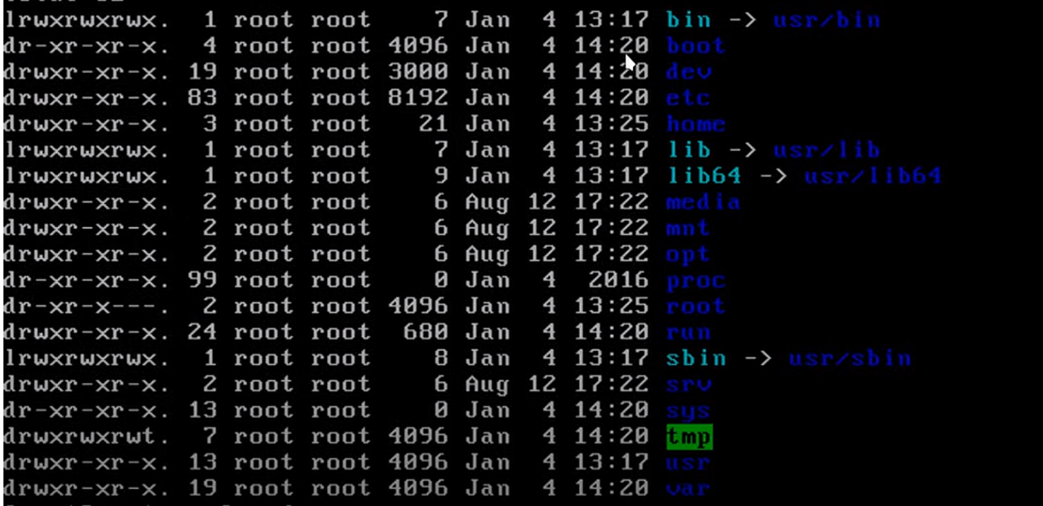
الااوامر | تعريفها
https://docs.redhat.com/en/documentation/red_hat_enterprise_linux/7/html-single/networking_guide/index | موقع مدونة centos
ملفات السنتوس
vi | محررات نصوص للترمند
nano
ping 8.8.8.8 | لاختبار الاتصال هل هو شغال
putty | برنامج تنزله علشان تشغل الترمند حق السيرف على كمبيوترك
CentOS 7 | هو الإصدار الوحيد الي مستقر لاكن بعض المستدودعات يبيلها تغيير لان امر update لايعمل
cd /etc | اغلب الملفات في هذا الامتداد

ifconfig عرض الايبي
ip addr | لاظهار ip حق النيت ورك واصلا ifconfig هو ملف يمديك تعدل عليه واذا تبي تعرف مساره اكتب which ifconfig
ifconfig
yum install net-tools -y | واذا مااشتغل معك الامر ifconfig يعني لازم تثبته yum install net-tools -y
" -a "
" -s "
" -v "
" up "
" down "
add addr/prefixlen
del addr/prefixlen
[-]arp
[-]promisc
[-]allmulti
mtu N
–help

تكوين شبكة CentOS بدون مدير الشبكة
ip link show | هذا الامر علشان يعرض كل مصادر النت
systemctl restart NetworkManager | لاعادة تشغيل النت في CentOS
systemctl status NetworkManager | للتاكد من تشغيل النت
systemctl status NetworkManager.service | لاظهار كل الأشياء عن NetworkManager

hostname اسم الشبكه

cd /etc | اذا تبي تغير الهوست نيم روح للمسار ذا
nano hostname | افتح ملف hostname
 | وبعدين حط الاسم الي تبيه
sudo reboot | وبعدها إعادة التشغيل

ssh الاتصال عن بعد
 | هي أداة تستخدم للاتصال البعيد
ssh root@192.168.8.155 | تحطها في الترمند حق لينكس لاكن الويندوز لها برنامج putty
exit | للخروج من الاتصال ssh
ssh fahad@192.168.8.155 | للدخول على النظام بيوزر معين

تثبيت واجهة مستخدم للويب على CentOS

sudo tee /etc/yum.repos.d/webmin.repo <<EOF [Webmin] name=Webmin Distribution Neutral baseurl=http://download.webmin.com/download/yum enabled=1 gpgcheck=1 gpgkey=http://www.webmin.com/jcameron-key.asc EOF | إضافة مستودع Webmin او أي مستودع تريد
sudo yum install webmin | ثما تبيت webmin
sudo systemctl start webmin | بدا تشغيل الواجهة
sudo systemctl enable webmin | ثما تمكين الواجهة من العمل اذا اشتغل CentOS
sudo firewall-cmd --zone=public --add-port=10000/tcp --permanent | لفتح منفذ خاص بلواجهة
sudo firewall-cmd --reload | لفتح جدار الحماية وإعادة التحميل للتشغيل من جديد خاص للواجهة
https://<IP_Address>:10000 | وفي الأخير تروح للمتصفح وتحط https مع الايبي حق CentOS والأخير البورت

جدار الحماية للشبكات (firewalld )
 | هو برنامج التحكم في الاتصالات التي تدخل أوتخرج
/etc/sysctl.conf | موقع ملف الاعدادات لبرنامج firewalld
systemctl status firewalld | في الجدول بلون الأخضر يظهر المخرجات عند ادخال الامر | اسم الخدمة | ● firewalld.service - firewalld - dynamic firewall daemon | يظهر اسم الخدمة ووصفها.
firewall-cmd [OPTIONS] CHAIN-rule [-j target] | طريقة البناء الرئيسيه
[OPTIONS] | الخيارات
ZONE | المناطق
"--zone=ZONE" | تحدد المنطقة (zone) التي تريد تطبيق الإعدادات عليها. sudo firewall-cmd --zone=public --add-port=80/tcp | حالة التحميل | Loaded: loaded (/usr/lib/systemd/system/firewalld.service; enabled; vendor preset: enabled) | Loaded: يشير إلى أن الخدمة تم تحميلها من المسار المحدد.
drop | تسقط كل الحزم الواردة دون أي استجابة.
block | تسقط الحزم وتُرسل استجابة ICMP "Destination Unreachable".
public | تُستخدم في الشبكات العامة، حيث يُسمح فقط بالاتصالات الواردة المصرح بها.
external | تُستخدم في الشبكات الخارجية، وتسمح بإعادة توجيه الحزم من الشبكة المحلية إلى الإنترنت.
dmz | تستخدم في المناطق المحمية، حيث يمكن الوصول إلى الخدمات العامة بشكل محدود.
internal | تُستخدم في الشبكات الداخلية، وتسمح بالتواصل بين الأجهزة ضمن الشبكة.
trusted | تسمح بجميع الاتصالات الواردة والخارجة، مما يوفر مستوى عالٍ من الثقة.
home | مُصممة للاستخدام في الشبكات المنزلية، حيث تُسمح معظم الاتصالات.
work | تُستخدم في بيئات العمل، وتسمح باتصالات معينة مع الحفاظ على مستوى الأمان.
SERVICE | الخدمات
"--add-service=SERVICE" | يضيف خدمة معينة إلى المنطقة المحددة. |  |  | enabled: الخدمة مضبوطة لتبدأ تلقائيًا عند الإقلاع.
--remove-service=SERVICE | يزيل خدمة معينة من المنطقة المحددة. |  |  | vendor preset: enabled: الإعداد الافتراضي من الموزع هو تمكين الخدمة.
--get-services | لعرض كل الخدمات المتوفره في السيرفر من ناحية الجدار الناري
ssh | يسمح بالوصول عن بعد عبر بروتوكول SSH (المنفذ 22).
http | يسمح بالوصول إلى خدمات الويب عبر بروتوكول HTTP (المنفذ 80).
https | يسمح بالوصول إلى خدمات الويب عبر بروتوكول HTTPS (المنفذ 443).
ftp | يسمح بنقل الملفات عبر بروتوكول FTP (المنفذ 21).
smtp | يسمح بإرسال البريد الإلكتروني عبر بروتوكول SMTP (المنفذ 25).
pop3 | يسمح بالوصول إلى البريد الإلكتروني عبر بروتوكول POP3 (المنفذ 110).
imap | يسمح بالوصول إلى البريد الإلكتروني عبر بروتوكول IMAP (المنفذ 143).
dns | يسمح باستعلامات نظام أسماء النطاقات (المنفذ 53).
dhcp | يسمح بتوزيع عناوين IP تلقائيًا عبر بروتوكول DHCP (المنفذ 67 و 68).
samba | يسمح بمشاركة الملفات والطابعات عبر شبكة محلية.
mysql | يسمح بالوصول إلى قواعد بيانات MySQL (المنفذ 3306).
sudo firewall-cmd --add-service=ssh --permanent | مثال
PORT | البورتات
--add-port=PORT/tcp | يفتح منفذ TCP معين في المنطقة المحددة. | حالة الخدمة | Active: active (running) since Mon 2024-09-01 10:00:00 UTC; 2h 30min ago | Active: تشير إلى أن الخدمة نشطة وتعمل حاليًا.
--add-port=PORT/udp | يفتح منفذ UDP معين. |  |  | since Mon 2024-09-01 10:00:00 UTC: وقت بدء تشغيل الخدمة.
--remove-port=PORT/tcp | يغلق منفذ TCP معين. |  |  | 2h 30min ago: المدة الزمنية التي كانت فيها الخدمة تعمل.
--remove-port=PORT/udp | يغلق منفذ UDP معين. | الوثائق | Docs: man:firewalld(1) | يشير إلى مكان الوثائق الخاصة بالخدمة، في هذه الحالة صفحة الدليل man.
firewall-cmd --add-port=<port>/<protocol> -- | لفتح منفذ معين للبروتوكول المحدد (TCP أو UDP) بشكل دائم.
firewall-cmd --remove-port=<port>/<protocol> --permanent | لحذف منفذ مفتوح للبروتوكول المحدد بشكل دائم.
firewall-cmd --list-ports | لعرض قائمة بالمنافذ المفتوحة حاليًا.
firewall-cmd --zone=<zone> --add-port=<port> | لإضافة منفذ إلى منطقة معينة.
firewall-cmd --zone=<zone> --remove-port=<port> | لحذف منفذ من منطقة معينة.
firewall-cmd --zone=<zone> --list-ports | لعرض المنافذ المفتوحة في منطقة معينة.
sudo firewall-cmd --remove-port=80/tcp --permanent
--list-all | يعرض جميع القواعد والإعدادات للمنطقة الحالية. | معرف العملية الرئيسي | Main PID: 1234 (firewalld) | Main PID: معرف العملية الرئيسي (PID) للخدمة firewalld.
--permanent | يجعل التغييرات دائمة، حتى بعد إعادة تشغيل النظام. | عدد المهام | Tasks: 2 (limit: 1152) | Tasks: عدد المهام النشطة التي تديرها الخدمة.
--reload | يعيد تحميل إعدادات الجدار الناري لتطبيق التغييرات. |  |  | limit: 1152: الحد الأقصى للمهام المسموح بها.
"--set-target=TARGET" | يحدد هدف الجدار الناري (مثل ACCEPT, DROP, REJECT). | الذاكرة المستخدمة | Memory: 30.0M | يعرض مقدار الذاكرة التي تستخدمها الخدمة حاليًا (30 ميجابايت في هذا المثال).
--query-service=SERVICE | يتحقق مما إذا كانت خدمة معينة مُضافة أم لا. | مجموعة التحكم (CGroup) | CGroup: /system.slice/firewalld.service | يشير إلى مجموعة التحكم الخاصة بالخدمة، والتي هي جزء من نظام التحكم في العمليات.
--query-port=PORT | يتحقق مما إذا كان منفذ معين مفتوحًا أم لا. | رسائل سجل بدء التشغيل | Sep 01 10:00:00 hostname systemd[1]: Starting firewalld - dynamic firewall daemon... | يعرض الرسائل التي تم تسجيلها عند بدء تشغيل الخدمة، بما في ذلك وقت بدء التشغيل وحالة النجاح.
...

Windows Server
الامر | الشرح

تكوين عنوان IP ثابت

عن طريق الترمند
تدخل على البور شل
Get-NetIPAddress | يعطيك كل المعلومات المتعلقه بـIP Address
New-NetIPAddress -InterfaceAlias "اسم الواجهة" -IPAddress "عنوان IP" -PrefixLength "قناع الشبكة" -DefaultGateway "البوابة الافتراضية" | InterfaceAlias: اسم الواجهة التي تريد تعيين IP لها (مثل "Ethernet"). IPAddress: عنوان الـ IP الثابت الذي تريد تعيينه (مثل "192.168.1.100"). PrefixLength: طول البادئة لقناع الشبكة (مثل 24 لشبكة 255.255.255.0). DefaultGateway: عنوان البوابة الافتراضية (مثل "192.168.1.1"). بامكانك عدم كتابت البوابة الافتراضية | New-NetIPAddress -InterfaceAlias Ethernet -IPAddress 192.168.70.110 -PrefixLength 24
عن طريق واجهة الرسوميات
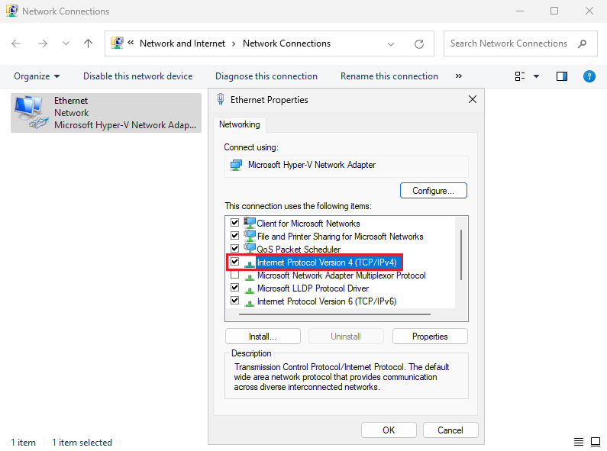
1. فتح "Network Connections" | - اضغط على زر البدء (Start).
 | - اكتب "Network Connections" في شريط البحث واضغط Enter.
 | - أو من Control Panel > Network and Sharing Center > Change adapter settings.
2. تحديد واجهة الشبكة | - اختر واجهة الشبكة التي تريد تعيين IP ثابت لها (مثل "Ethernet" أو "Wi-Fi").
 | - انقر بزر الماوس الأيمن على الواجهة، ثم اختر Properties.
3. فتح إعدادات TCP/IP | - في نافذة Properties، حدد Internet Protocol Version 4 (TCP/IPv4).
 | - انقر على Properties.
4. تعيين عنوان IP ثابت | - حدد Use the following IP address.
 | - أدخل:
 | IP address: مثل "192.168.1.100".
 | Subnet mask: مثل "255.255.255.0".
 | Default gateway: مثل "192.168.1.1".
 | - حدد Use the following DNS server addresses:
 | أدخل DNS مثل "8.8.8.8" و "8.8.4.4".
5. حفظ التغييرات | - انقر على OK لحفظ التغييرات.
 | - انقر على Close لإغلاق نافذة الخصائص.
6. التحقق من التكوين | - افتح Command Prompt واستخدم الأمر:
 | ipconfig /all
 | للتحقق من إعدادات الشبكة والعنوان الثابت.
بهض أوامر الايبي ادرس
ipconfig | يعرض معلومات الشبكة مثل عنوان IP، قناع الشبكة، البوابة الافتراضية، والخوادم.
 | مثال: ipconfig
ipconfig /all | يعرض كافة التفاصيل حول إعدادات الشبكة للجهاز بما في ذلك العناوين الثابتة أو الديناميكية، خوادم DNS، وغيرها.
 | مثال: ipconfig /all
ipconfig /release | يقوم بإفراج (إيقاف) عنوان الـ IP الحالي من واجهة الشبكة، ويقوم بفصل الجهاز عن الشبكة.
 | مثال: ipconfig /release
ipconfig /renew | يقوم بإعادة الحصول على عنوان IP جديد من خادم DHCP بعد الإفراج عن العنوان السابق.
 | مثال: ipconfig /renew
ipconfig /flushdns | يقوم بحذف ذاكرة التخزين المؤقتة لخوادم DNS التي تم تخزينها على الجهاز.
 | مثال: ipconfig /flushdns
...
عن طريق واجهة الرسوميات
10. الوصول إلى ADUC | بعد اكتمال التثبيت، افتح Server Manager مرة أخرى، ثم انقر على "Tools" في الزاوية العلوية. ستجد "Active Directory Users and Computers" في القائمة المنسدلة.

عن طريق PowerShell
Install-WindowsFeature -Name AD-Domain-Services -IncludeManagementTools | هذا الامر كامل
Install-WindowsFeature | هو أمر PowerShell يُستخدم لتثبيت ميزات معينة على نظام تشغيل Windows Server. هذا الأمر كان يُستخدم في الإصدارات القديمة مثل Windows Server 2012 و2016 و2019.
-Name | يُحدد اسم الميزة أو الوظيفة التي تريد تثبيتها. في هذا السياق، اسم الميزة هو AD-Domain-Services، والتي تمثل خدمات الدليل النشط (Active Directory Domain Services).
AD-Domain-Services | هو اسم الميزة التي تشير إلى خدمة الدليل النشط الخاصة بإعداد وإدارة الدومين في بيئة Active Directory. يشمل هذا تثبيت Domain Controllers.
-IncludeManagementTools | هو معلمة إضافية تستخدم لتثبيت الأدوات الإدارية المتعلقة بالميزة التي يتم تثبيتها. في هذه الحالة، يتضمن ذلك أدوات مثل Active Directory Users and Computers و Active Directory Sites and Services. تساعد هذه الأدوات في إدارة البيئة الخاصة بـ Active Directory بعد تثبيتها.

صناعة دومين جديد في Active Directory
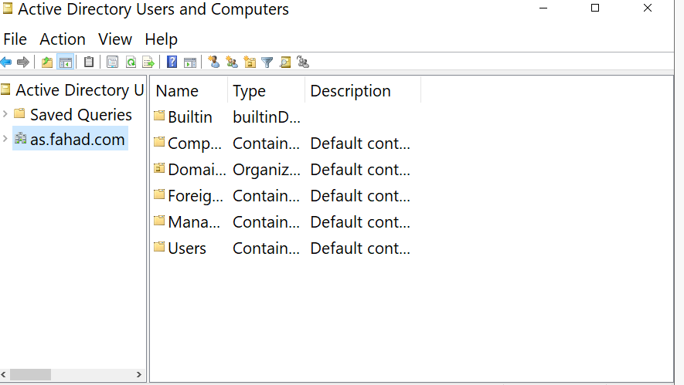
عن طريق الترمند
sconfig | تحط الامر ذا علشان يشغل القائمة
Install-ADDSForest | وهذ الامر ينشى دومين جديده
DomainName: | وبهدها تكتب اسم الدومين
 | وبعده تكتب كلمة المرورو وتعيدها
 | وتعيد تشغيل السيرفر تلقائي
tools | وفي السيرفر منجر تروح للخيار تولز
Active Directory Users and Computers | ثما تختار هذا الخيار
 | وبعدين تشوف الدومين الي انشاتا

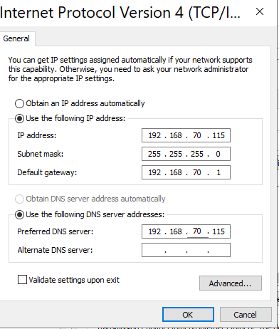
عن طريق واجهة الرسوميات
Static IP Address | اول شي تاكد بان الايبي ثابت يعني تسوي ابي خاص
 | وبعدين في نفس الصفحه الي سويت فيها أي بي ثابت اختر DNS المفضل هو الايبي نفسه انظر للصورة تحذير تاكد من Host-only Networks كم رقم الايبي حقه لانه اذا الايبي رقمه 192.168.70.123 لازم تكتب الايبي 192.168.70.xxx واخر 3 ارقام اتخر على كيفيك
Add roles and features | تروح على اضافت الأدوار والمييزات
Before you begin=Next | وفي هذه الصفحه اضغط التالي
Select installation = Role-based or feature-based installation | وفي تحديد نوع التثبيت اختر التثبيت المستند إلى الدور أو التثبيت المستند إلى الميزات
Select destination server | اختر السيرفر الي تسويله دمين
Select server roles = Active Directory Domain Services | وهنا تحدد أدوار الخادم وتختار خدمة المجال وادوار الخادم
Add Roles and Features Wizard =Add Features | وفي هذه النافذه اختر Add Features
Select server roles = DNS Server | وكمان في صفحة حقت أدوار الخادم اختر DNS Server
Add Roles and Features Wizard =Add Features | وفي هذه النافذه اختر Add Features
Select server roles = Next | وفي هذه الصفحه كمان اختر التالي
features = Next | في وحدة تحكم الميزات المحددة اختر التالي بدون أي اضافه
Active Directory Domain Services = Next | في وحدة تحكم خدمات مجال يمكنك قراءة معلومات موجزة حول خدمات مجال ثم ااضغط التالي
DNS Server = Next | على وحدة تحكم ملقم DNS، يمكنك قراءة معلومات موجزة حول ملقم DNS. انقر فوق التالي للمتابعة
Confirm installation = Install | في التأكيد على التثبيت اختر تثبيت
Promote this server to a domain controller | وبعد انتهاء التثبيت لاتقفل الصحه بل روح على الخيار Promote this server to a domain controller
Deployment Configuration = Add a new forest & Next | في تكوين النشر اختر إضافة مجموعة تفرعات جديدة واختر الاسم الذي تريده ثما التالي
Domain Controller Options | في التحكم بمجال ضع باسورد جديد واختر التالي
DNS Options = Next | وفي هذ الخيار اختر التالي
Additional Options | اختر الاسم الي تبيه او خل الكمبيوتر يختار واختر التالي
Paths = Next | في الباث اختر التالي
Review Options = Next | في مراجعة الخيارات اختر التالي
Prerequisites Check = Install | في التحقق من المتطلبات الأساسية اختر تثبيت
 | ثما اعادت التشغيل علشان يتثبت كل شي سويته
fahad\Administrator | بتلاخظ بان اسم المستخدم تغير من Administrator الى fahad\Administrator وهذا الاسم الي حطيته في السطر رقم 128
الانضمام الى الدومين Join in Active Directory Domain
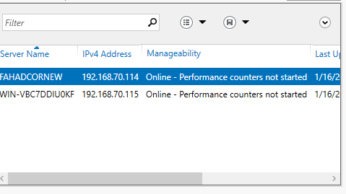
All Servers | وبعد الانضمام تروح للويندوز سيرف الرئيسي وتروح All Servers
Add Servers | وعلى كلمة All Servers تضغط كلك يمين وتختار Add Servers
find now | ثما تختار ابحث الان وتظهر معك كل الاجهزه المتصلة بدومين

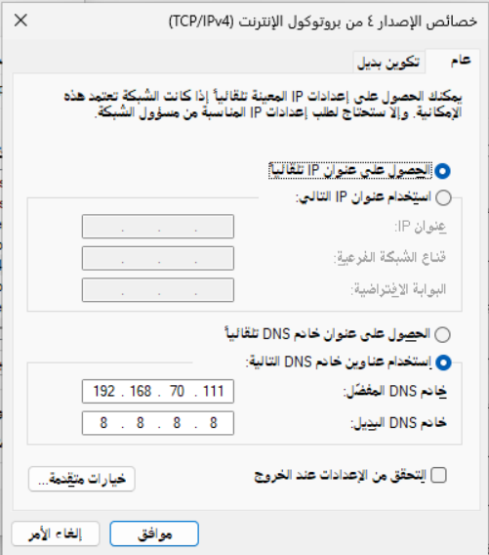
عن طريق واجهة الرسوميات في ويندوز
 | طبعا للانضمام الى المجال خذ الايبي حق السيرفر وحطه في خانة DNS المفضل لللجهاز الي يريد ينضم
 | تروح لوحة التحكم ثما اعدادت النظام والأمان ثما النظام
 | الصفحة الرئيسية
 | اعادة تسمية الكمبيوتر
 | اسم الكمبيوتر
 | تسمية الكمبيوتر او تغيير المجال
 | المجال = حط اسم مجال السيرفر fahad.com
 | تدخل اسم المستخدم حق السيرفر=Administrator
 | وكلمة المرور حق السيرفر الي انضميت له
 | اعادة التشغيل

عن طريق ويندوز كور
sconfig | تكتب الامر ذا في البور شل
 | ثما تختار رقم 1 تغير اعدادت الدومين
 | ثما تختار حرف D
Name of domain to join (Blank=Cancel): fahad.com | ثما تحط الدومين الي موجود في السيرفر الرئيسي
Specify an authorized domain\user (Blank=Cancel): administrator | وبعدها تحط اليوزر حق السيرفر الرئيسي
Password for administrator: ********* | والباسورد حق الرئيسي
WARNING: The changes will take effect after you restart the computer fahadnewcor. Successfully joined domain. Do you want to change the computer name before restarting? (Y)es or (N)o: y | ثما يجيك تحذير وبعدين يخيرك هل تريد اسم للسيرفر الي انت عليه يعني مش الريسي
Password for administrator: ********* | ثما تدخل الباسورد السيفر الي انت علية للتاكيد
Changing computer name... WARNING: The changes will take effect after you restart the computer fahadnewcor. | وأخيرا يجيك انه تم التغيير ويرد إعادة تشيغيل
...
تثبيت الحزم اللازمة للانضمام إلى الدومين مثل realmd و sssd وأدوات أخرى. | sudo yum install -y samba samba-client samba-common krb5-workstation realmd sssd adcli oddjob oddjob-mkhomedir
بدء خدمة NTP لمزامنة الوقت. | sudo systemctl start ntpd
تمكين خدمة NTP لتعمل عند بدء التشغيل. | sudo systemctl enable ntpd
الانضمام إلى الدومين باستخدام حساب Administrator الخاص بالدومين. | sudo realm join --user=Administrator <domain_name>
التحقق من أن جهاز CentOS 7 قد انضم بنجاح إلى الدومين. | realm list
تمكين خدمة SSSD الخاصة بالتوثيق عبر الدومين. | sudo systemctl enable sssd
بدء خدمة SSSD لتوثيق حسابات المستخدمين من الدومين. | sudo systemctl start sssd
اختبار تسجيل الدخول باستخدام حساب من الدومين. | id username@domain_name

Create Users and Groups on Active Directory إنشاء مستخدمين ومجموعات على Active Directory
انشاء مستخدم جديد
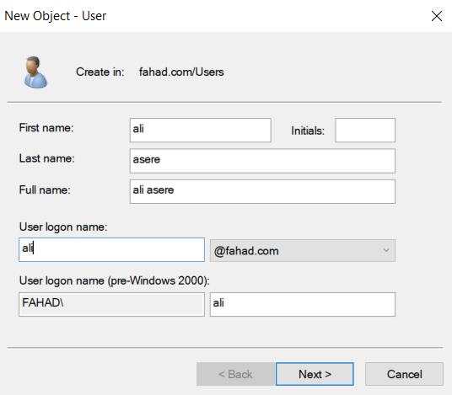
عن طريق واجهة الرسوميات
Active Directory Users and Computer. | تروح لذا الخيار في Tool
fahad.com | وتذهب للدومين وتضغط علية
User | ويجيك ملف يوزر اضغط كلك يمين واختار New ثما User
 | وبعدين عبي البيانات ثما اختر الصلاحيات

إضافة صلاحيات اليوزر مثل Administrators
Properties | كليك يمين على اليوزر الجديد واختر Properties
Member of | من القائمة الجديدة اختر الانضمام الى
Add | جديد
Advanced | اختر متقدم
Find Now. | البحث عن جديد
Administrators | اختر اليوزر الأساسي ثما اوكية
Ok | واختر اوكيه ثما اوكية
تغيير في وقت الدخول اليوزر
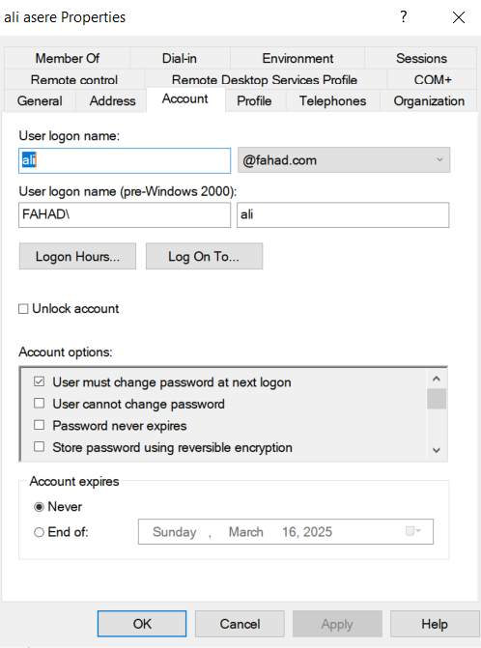
Tool | اول شي اذهب الى تول
Active Directory Users and Computer | ثما المجموعات واليوزر
User | اضعط على كلمة يوزر
ali | اختر أي يوزر اضغط دبل كلك
Account | راح تظهر لك نافذه اختر كلمة اكونت
Log On To ... | لتغيير الصلاحيات في تسجيل الدخول على الكمبيوتر
Logon Hours ... | لاختيار ساعات العمل
Unlock account | وهذا اذا فعلته يعني اذا اليوزر ادخل كلمة المرور غلط اكثر من مره يغلق الحساب

Create a Group on the Active Directory انشاء مجموعة
Tools | تروح على التولز
Active Directory Users and Computer | وعلى ذا الخيار
fahad.com | تروح على الدومين وتضغط كليك يمين
New | بعدين جديد
Organizational Unit | وتعني لتنظيم وإدارة الموارد داخل Active Directory، مما يجعل إدارة الشبكة أكثر كفاءة وأمانًا ونعني بالموارد أي المستخدمين والطابعات وغيرها اضغط عليها
Name = HR | حط أي اسم وبعدها في خيار تحت الاسم هذا خاص يمنع حذف الملف
fahad.com | ثما تروح للدومين وتضغط عليه
Uesr | وتروح لليوزرات
ali asere | وتاخذ اليوزر للملف الي سويته HR سحب وافلات
Tools
...
طريقة التثبيت ADDS | الفائده : إنشاء شبكة موثوقة: هذه الإعدادات تساعدك في بناء شبكة متكاملة تدير الموارد من خلال خادم واحد يمكن أن يتحكم في كيفية الاتصال والوصول إلى البيانات. إدارة أفضل للمستخدمين: بفضل Active Directory، يمكن إدارة حسابات المستخدمين والمجموعات، بحيث يمكنك تعيين الصلاحيات لكل مستخدم وتخصيص الوصول إلى الملفات والمجلدات بشكل أكثر تنظيمًا. تحسين الأمان: يمكنك من خلال Group Policy فرض سياسات الأمان على جميع الأجهزة المتصلة بالمجال، مثل سياسات كلمة المرور، تصاريح الوصول، وحماية البيانات. سهولة الإدارة: يمكنك إدارة الموارد (مثل المجلدات المشتركة والطابعات) بطريقة مركزية عبر Active Directory، مما يسهل العملية الإدارية في الشبكة
New Zone انشاء منطقة جديده
Server Manager | تروح على سيفر منجر وتختار All Servers
 | تختار السيرفر الرئيسي وتضغط كلك يمين وتختار DNS Manager
DNS Manager | واذا دخلت على DNS Manager بتلقى 2 سيرفرات اختر fahadcornew.fahad.com لانك طبيق عليه
Forward Lookup Zones | وتختار الفولدر ذا وبتلقى فاضي
New Zone | تضغط كلك يمين على Forward Lookup Zones وتختار New Zone
Next | وتجد لافته ترحيبيه واختر Next
Primary zone | واختر Primary zone يعني منطقة ثانوية
Zone Name=WIN-VBC7DDIUOKF | في هذه النافذه اختر WIN-VBC7DDIUOKF دبل كلك راح يظهر ملف Forward Lookup Zones اضغط عليه دبل كلك كمان هيظهر معاك اسم الدومين حق السيرفر الأساسي fahad.com اختاره ثما Ok
Next | ثما اختر Next
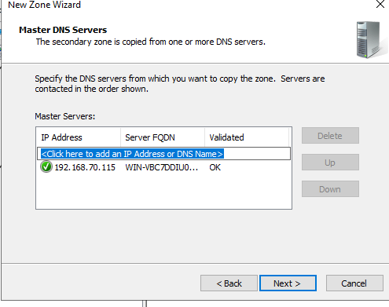
New Zone Wizard | في هذه النافذه ادخل الايبي حق السيرفر الأساسي ثما Next ثما فينش
 | اذا ماقبل الفينش اتبع الخطوات التالية
Forward Lookup Zones | وتروح للملف كلك يمن على حق السيرفر الرئيسي
Properties | وتختار Properties الي هي خصائص
Type:Active Directory-Integrated=Change | وتروح على التويب ذا وتختار تغيير
Store the zone in Active Directory (available only if DNS server is a domain controller) | وتلغى تفعيل هذا الخيار
Ablay+ ok | وتختار ابلاي واوكيه

Forward Lookup Zones | تروح للملف ذا حق السيرفر الرئيسي
fahad.com | وتضغط كلك يمين وتختار Properties الي هي خصائص
Zone Transfers | وتختار هذا الخيار
Allow zone transfers: | وتعلم على ذا الخيار
Only to the following servers | وتختار هذا الخيار
Edit | وتختار إضافة
IP addresses of the secondary servers: | وتحت هذا الكلام يمكن ادخال الايبي فحاول ادخال الايبي 2 حق كور والرئيسي
fahad.com | روح على السيفر كور وعلى الدومين وكيلك يمين واختر Properties طبعا بتلقى جنبه اكس احمر
Edit | بتلقى ip حق ويندوز الرئيسي اضيف الكور كمان ثما اوكيه
...

